VCNV
Từ khóa CNV | Truyền máu | Đáp án phụ | An toàn truyền máu; Liệu pháp truyền máu; Truyền máu lâm sàng; Truyền máu và chế phẩm máu; Blood transfusion; Transfusion; Truyen mau; An toan truyen mau
Gợi ý từ khóa | Bốn hàng ngang đề cập đến cơ chế vật lý ngưng kết hồng cầu, kỹ thuật phát hiện kháng thể trên màng hồng cầu, quy tắc sử dụng chế phẩm huyết tương giàu yếu tố đông máu và hóa chất bảo quản đơn vị máu. | Gợi ý ô trung tâm | Thủ thuật y khoa đưa máu toàn phần hoặc các chế phẩm máu từ người hiến sang hệ tuần hoàn người nhận dựa trên nguyên tắc không để kháng nguyên và kháng thể tương ứng gặp nhau. |  |  | Độ khó tổng thể | 8.5 | Điểm đoán sớm nhất | 60/50/40/30/20
Ảnh nền CNV | 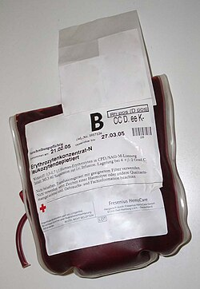 | Ghi chú cắt ảnh | Ảnh đơn vị chế phẩm máu thật từ nguồn công khai; cắt thành 4 mảnh bằng nhau (2×2) và mở theo thứ tự hàng ngang 1→4. Bố trí mảnh mở đầu ở góc không chứa nhãn chữ để giữ bí mật từ khóa. |  |  | Ảnh bắt buộc | Có — URL ảnh trực tiếp trong ô B3 | Trạng thái link | Đã mở ảnh trực tiếp; URL ảnh gốc và trang chứa ảnh được liệt kê ở sheet “Nguồn ảnh”.

Hàng ngang | Nội dung gợi ý | Đáp án | Đáp án phụ | Độ khó | Điểm | Chuyên khoa/chủ đề | Giải thích/căn cứ y khoa
Hàng ngang 1 | Đại lượng điện học giữa đám mây ion dương quanh màng hồng cầu với dung dịch môi trường, khi giảm xuống sẽ làm các hồng cầu tiến lại gần nhau và ngưng kết. | Hiệu số zeta | Điện thế zeta; Zeta potential; Zeta; Hiệu điện thế zeta; Hieu so zeta; Dien the zeta | 8.2 | 10 | Miễn dịch huyết học – Bài 19 | Theo lý thuyết Border, màng hồng cầu tích điện âm kéo các ion dương tạo đám mây điện tích (+); hiệu số điện thế giữa đám mây này với dung dịch gọi là hiệu số zeta. Kháng thể IgM làm giảm hiệu số zeta mạnh nên gây ngưng kết trực tiếp.
Hàng ngang 2 | Nghiệm pháp sử dụng huyết thanh kháng globulin người để phát hiện các kháng thể miễn dịch đã gắn sẵn trên bề mặt hồng cầu của người bệnh ở trong cơ thể. | Nghiệm pháp Coombs trực tiếp | Coombs trực tiếp; Direct Coombs test; DAT; Direct antiglobulin test; Xét nghiệm Coombs trực tiếp; Nghiem phap Coombs truc tiep; Coombs truc tiep | 8 | 10 | Miễn dịch truyền máu – Bài 19 | Nghiệm pháp Coombs trực tiếp dùng huyết thanh kháng globulin người (AHG) trộn với hồng cầu bệnh nhân đã rửa sạch để phát hiện kháng thể miễn dịch (IgG) đã cảm nhiễm sẵn trên màng hồng cầu in vivo.
Hàng ngang 3 | Chế phẩm máu giàu yếu tố VIII và fibrinogen được phép chỉ định không đồng nhóm hệ ABO cho người nhận khi tổng liều không vượt quá 10 ml/kg cân nặng trong 12 giờ. | Tủa lạnh | Chế phẩm tủa lạnh; Tủa lạnh yếu tố VIII; Cryoprecipitate; Cryo; Tua lanh; Che pham tua lanh | 8.4 | 10 | Nguyên tắc truyền máu – Bài 19 | Theo quy tắc lựa chọn đơn vị máu tại Bài 19, có thể truyền tủa lạnh không hòa hợp nhóm máu hệ ABO cho người bệnh nhận máu với liều lượng không vượt quá 10 ml/kg cân nặng cơ thể trong khoảng thời gian 12 giờ.
Hàng ngang 4 | Muối chống đông tác động bằng cách tạo phức hợp với ion calci, đồng thời bảo vệ các yếu tố phụ thuộc vitamin K và fibrinogen trong bảo quản máu. | Natri citrat | Sodium citrate; Citrat natri; Muối natri citrat; Citrat; Trisodium citrate; Natri xitrat | 7.8 | 10 | Dược lý đông máu & truyền máu – Bài 16 | Bài 16 nêu rõ natri citrat tạo phức hợp với Ca²⁺ và bảo vệ fibrinogen cùng các yếu tố đông máu phụ thuộc vitamin K, làm máu chậm đông và được dùng trong bảo quản máu cũng như xét nghiệm đông máu.

Tăng tốc
Câu | Dạng | Câu hỏi | Đáp án chuẩn | Đáp án phụ | Chuyên khoa/chủ đề | Giải thích | Độ khó | Điểm nhanh nhất | Chú thích ảnh | Ảnh / URL
1 | Sơ đồ tư duy logic có 1 ô trống (Kiểu 1C) | Sơ đồ dưới đây mô tả cơ chế điều hòa nội môi và vận chuyển một vi chất tạo máu giữa gan, tá tràng, đại thực bào và tủy xương. Khi có tình trạng quá tải dự trữ (qua BMP6) hoặc viêm mạn tính (qua IL-6), tế bào nhu mô gan tăng phiên mã và bài tiết vào máu một chất điều hòa trung tâm ở vị trí đánh dấu '?', chất này gắn trực tiếp và đóng cửa kênh Ferroportin (IREG1), dẫn tới giữ sắt trong nội bào, làm tăng ferritin huyết thanh nhưng giảm sắt huyết thanh và giảm độ bão hòa transferrin. Ngược lại, thiếu oxy mô sẽ ức chế đường truyền SMAD để giảm tổng hợp chất '?'. Hãy gọi tên chất điều hòa ở ô '?'. | Hepcidin | Protein hepcidin; Hormon hepcidin; Peptid hepcidin; Hepcidin (peptid điều hòa sắt); Chất hepcidin; Hepcidine; Là hepcidin | Chuyển hóa sắt – Bài 7 | Theo Bài 7 (mục 2.5), Hepcidin là protein do gan tổng hợp đóng vai trò trung tâm điều hòa chuyển hóa sắt bằng cách gắn và đóng cửa kênh ferroportin (IREG1) ở màng đáy bên tế bào ruột và đại thực bào. Tăng tải sắt (qua BMP6) và viêm nhiễm (qua IL-6) làm tăng tổng hợp hepcidin, gây thiếu máu thiếu sắt do rối loạn phân bố sắt; ngược lại thiếu oxy/thiếu máu ức chế SMAD làm giảm hepcidin. Các nút DcytB, DMT1, Hephaestin và Apotransferrin là các mắt xích vận chuyển/oxy hóa-khử chứ không phải chất điều hòa đóng kênh ferroportin do gan tiết ra. | 9.5 | 40/30/20/10 | Ảnh 1/1 — Sơ đồ cơ chế điều hòa nội môi và vận chuyển vi chất tạo máu, một vị trí trung tâm bị che bằng dấu '?'. | 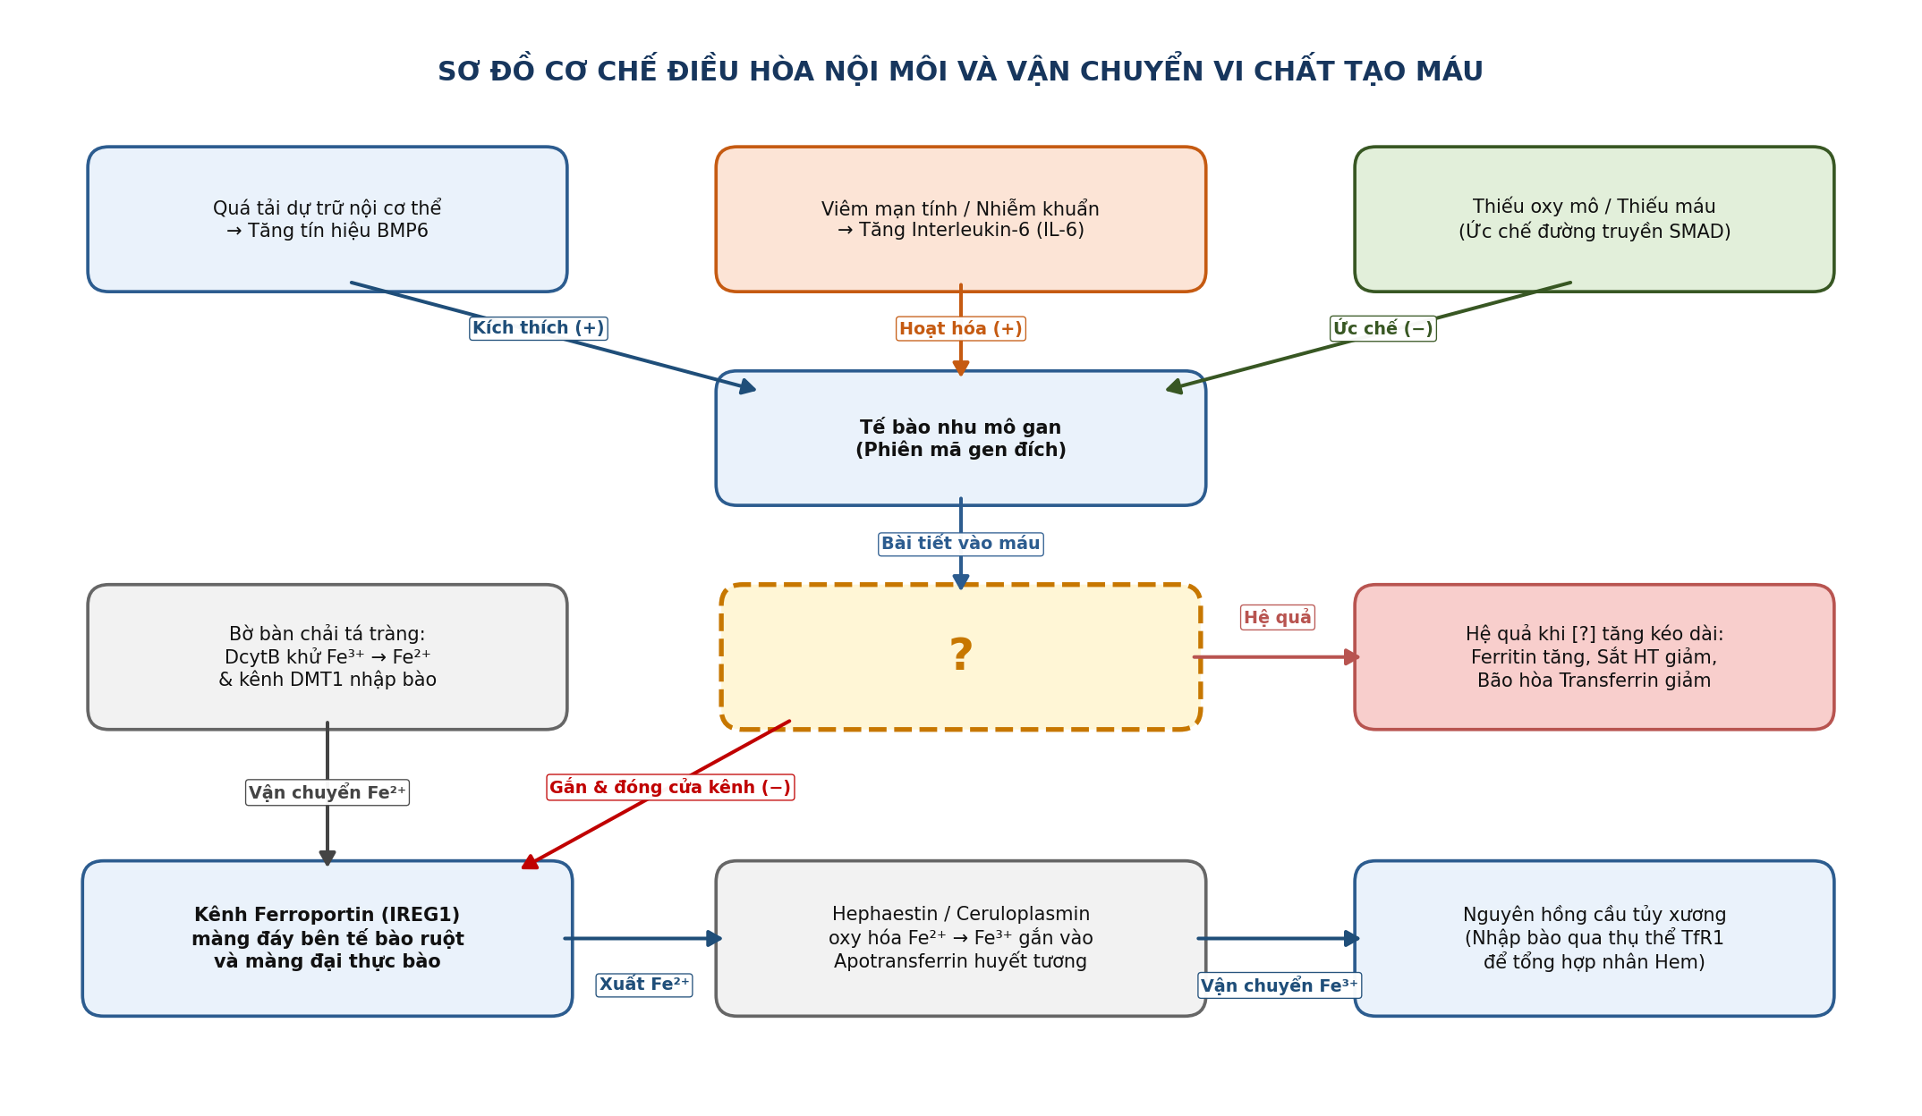
2 | Sắp xếp 4 hình | 4 hình ảnh A, B, C, D dưới đây đang được sắp xếp SAI so với đúng trình tự sinh lý của quá trình cầm máu – đông máu và tái thông lòng mạch sau khi thành mạch bị tổn thương: (1) Co mạch phản xạ tại vị trí tổn thương → (2) Tiểu cầu hoạt hóa, bám dính và ngưng tập tạo nút tiểu cầu → (3) Hoạt hóa đông máu huyết tương tạo lưới sợi fibrin bền vững → (4) Plasmin phân giải mạng lưới fibrin trong giai đoạn tiêu sợi huyết. Hãy sắp xếp lại 4 hình ảnh trên theo đúng thứ tự diễn tiến và trả lời bằng dãy 4 chữ cái tương ứng. | C-A-D-B | CADB; C→A→D→B; C A D B; C, A, D, A; C – A – D – B; C-A-D-B (co mạch, nút tiểu cầu, đông máu, tiêu sợi huyết); c-a-d-b; cadb | Sinh lý đông cầm máu – Bài 13 | Hình C minh họa co thắt mạch máu ngay khi thành mạch tổn thương (bước 1); Hình A minh họa các tiểu cầu hoạt hóa và ngưng tập tạo nút tiểu cầu ban đầu (bước 2); Hình D minh họa sự hình thành cục máu đông đỏ với mạng lưới fibrin giam giữ hồng cầu (bước 3); Hình B minh họa quá trình plasmin cắt đứt mạng lưới fibrin thành các sản phẩm thoái giáng trong giai đoạn tiêu sợi huyết (bước 4). Thứ tự đúng là C → A → D → B. | 8.2 | 40/30/20/10 | A = hoạt hóa và ngưng tập tiểu cầu; B = phân giải lưới fibrin (tiêu sợi huyết); C = co mạch phản xạ tại vi mạch; D = hình thành cục máu đông fibrin bền vững. 4 ảnh hiển thị cùng lúc. | 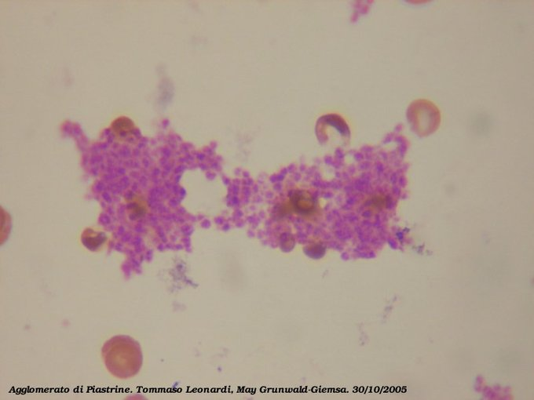 | 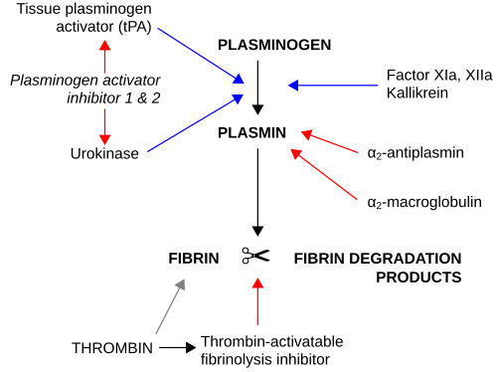 | 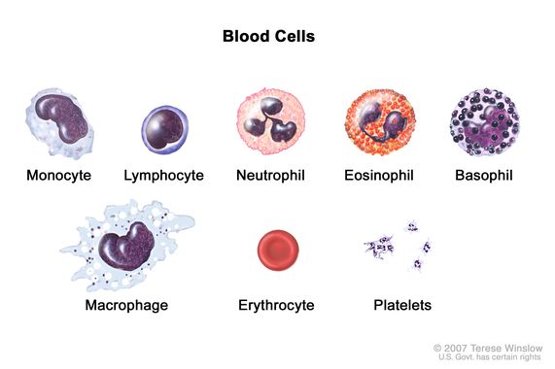 | 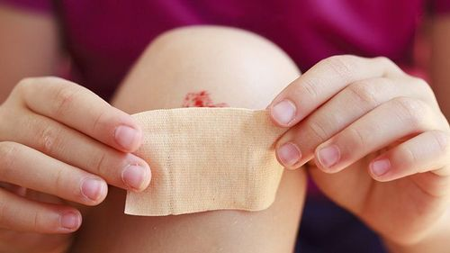
3 | Chuỗi 15 ảnh — mơ hồ đến rõ | Quan sát chuỗi 15 ảnh độc lập xuất hiện lần lượt từ mơ hồ đến rõ dần. Các ảnh đầu gợi mở bối cảnh dịch tễ chọn lọc tự nhiên với ký sinh trùng sốt rét, cấu trúc acid amin valin và nhiễm sắc thể số 11; các ảnh giữa mô tả cơ chế tắc vi mạch, loét mắt cá chân, vàng da tan máu và sỏi mật; các ảnh cuối cho thấy biến chứng hoại tử vô mạch chỏm xương đùi, thuốc điều trị đặc hiệu làm tăng HbF và xét nghiệm phân tách huyết sắc tố. Hãy xác định bệnh lý huyết sắc tố di truyền được kết nối bởi toàn bộ chuỗi ảnh. | Bệnh hồng cầu hình liềm (bệnh huyết sắc tố S) | Bệnh hồng cầu hình liềm; Hồng cầu hình liềm; Thiếu máu hồng cầu hình liềm; Bệnh huyết sắc tố S; Bệnh HbS; Bệnh hemoglobin S; Sickle cell disease; Sickle cell anemia; SCD; HbSS; Benh hong cau hinh liem; Thieu mau hong cau hinh liem; Hồng cầu liềm | Rối loạn huyết sắc tố – Bài 4 & Bài 5 | Theo Bài 4 và Bài 5, bệnh hồng cầu hình liềm (bệnh HbS) do đột biến điểm trên gen beta-globin ở NST 11 làm acid amin thứ 6 là glutamic bị thay bằng valin; bệnh phân bố nhiều ở vùng lưu hành sốt rét châu Phi, gây tan máu mạn (vàng da, sỏi mật), tắc mạch (đau xương, loét chân, hoại tử chỏm xương đùi), điều trị bằng hydroxyurea và chẩn đoán xác định bằng điện di/xét nghiệm huyết sắc tố. | 8.7 | 40/30/20/10 | Ảnh 1/15 — Vùng dịch tễ sốt rét châu Phi Ảnh 2/15 — Muỗi truyền bệnh Anopheles gambiae Ảnh 3/15 — Chu trình ký sinh trùng liên quan đời sống hồng cầu Ảnh 4/15 — Cấu trúc hóa học acid amin Valine thay thế Glutamic Ảnh 5/15 — Nhiễm sắc thể số 11 chứa cụm gen họ beta-globin Ảnh 6/15 — Tương tác di truyền giữa các phân đoạn hemoglobin Ảnh 7/15 — Tắc mạch máu do biến dạng tế bào máu Ảnh 8/15 — Loét da mạn tính vùng cổ chân do thiếu máu nuôi vi mạch Ảnh 9/15 — Tổn thương loét tĩnh mạch – vi mạch chi dưới Ảnh 10/15 — Vàng da và củng mạc mắt do tan máu mạn tính Ảnh 11/15 — Biến chứng sỏi sắc tố đường mật trên siêu âm Ảnh 12/15 — Hoại tử vô khuẩn chỏm xương đùi do tắc vi mạch xương Ảnh 13/15 — Tổn thương hoại tử chỏm xương đùi ở trẻ em Ảnh 14/15 — Chế phẩm viên nang Hydroxyurea 500mg tăng tổng hợp HbF Ảnh 15/15 — Xét nghiệm sàng lọc nhanh tại chỗ phát hiện các dải huyết sắc tố | 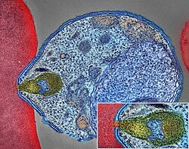 | 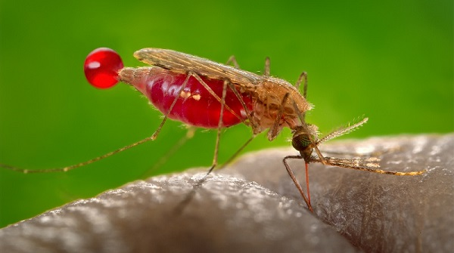 | 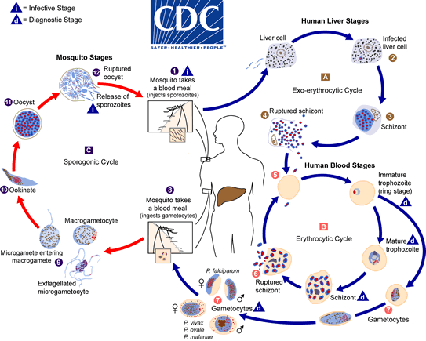 | 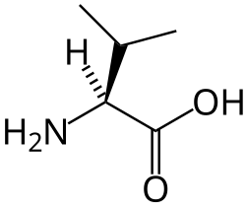 | 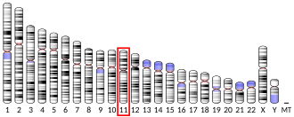 | 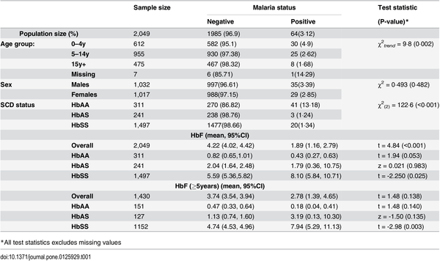 | 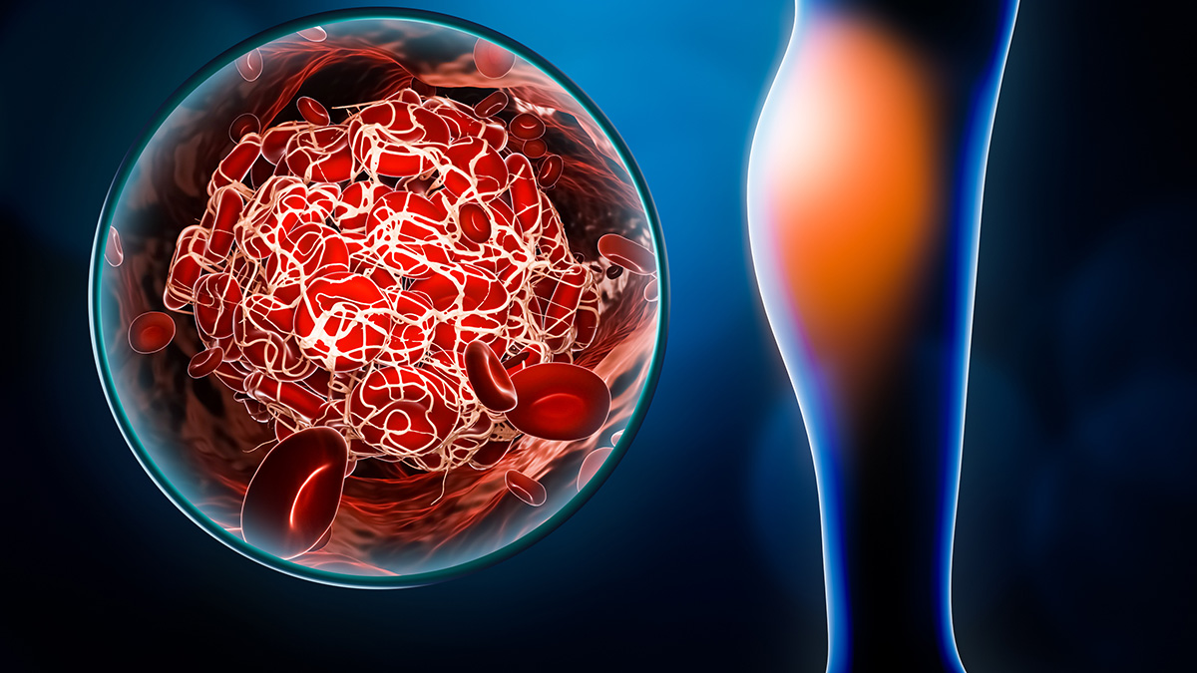 | 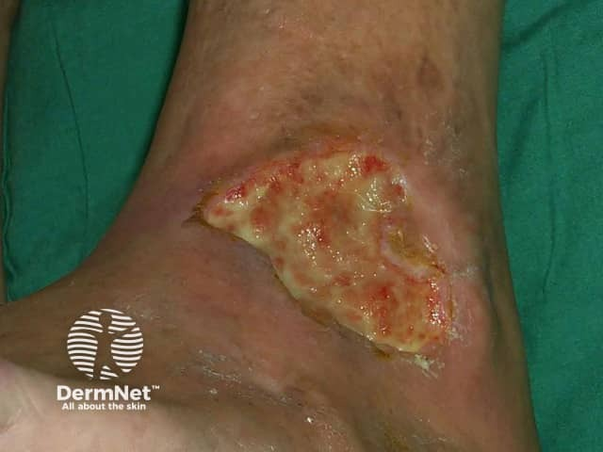 | 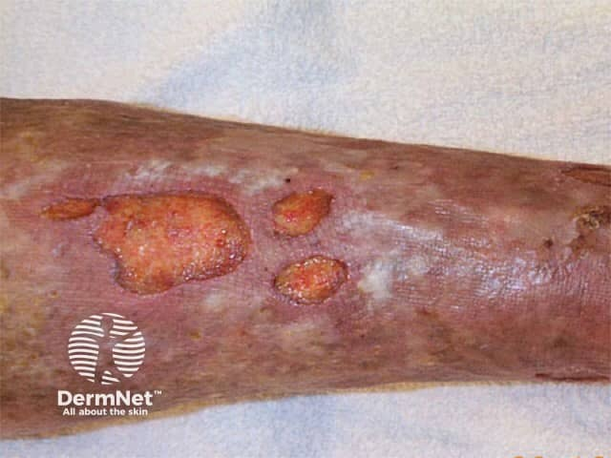 | 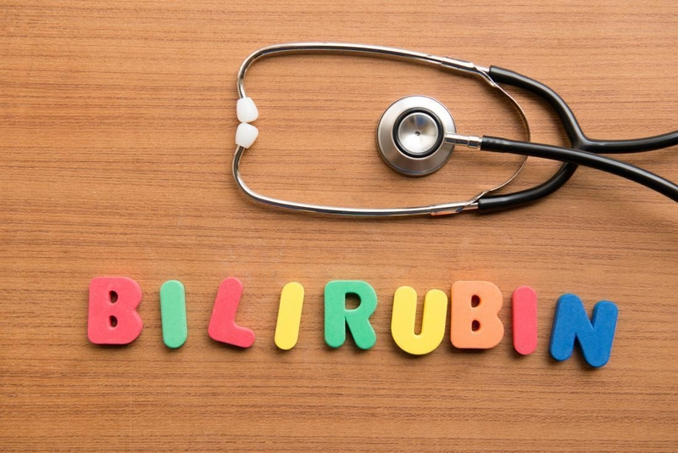 | 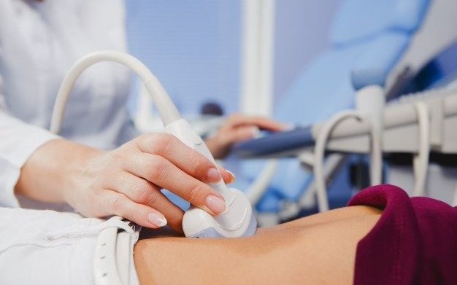 | 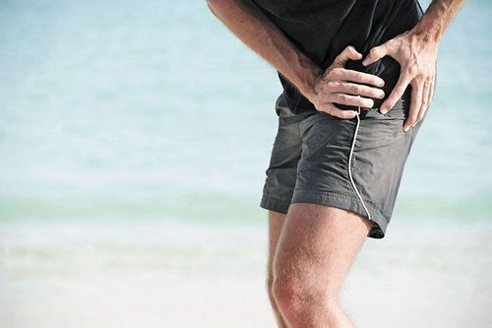 |  | 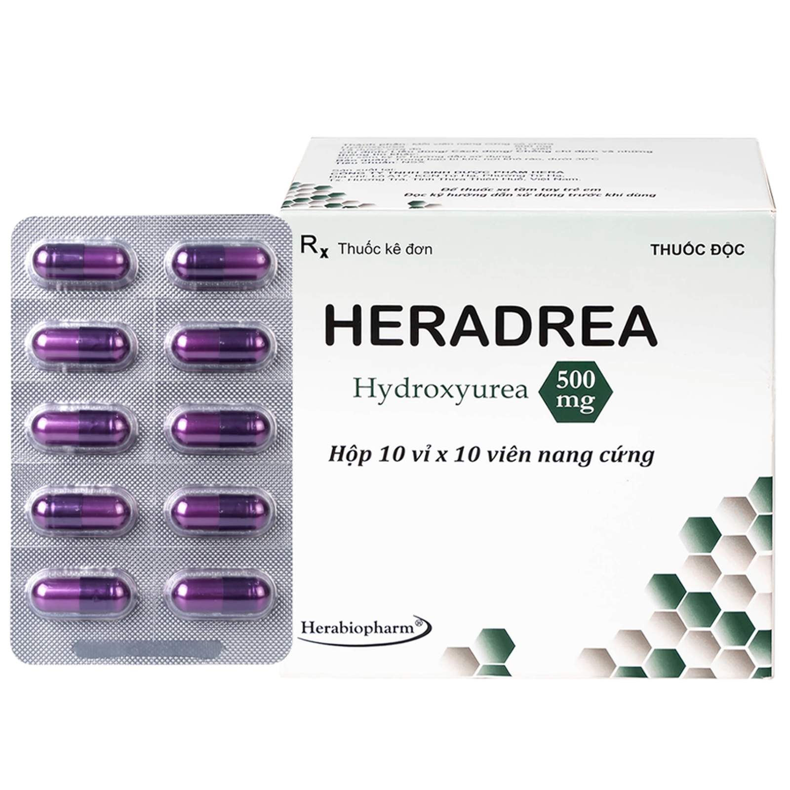 | 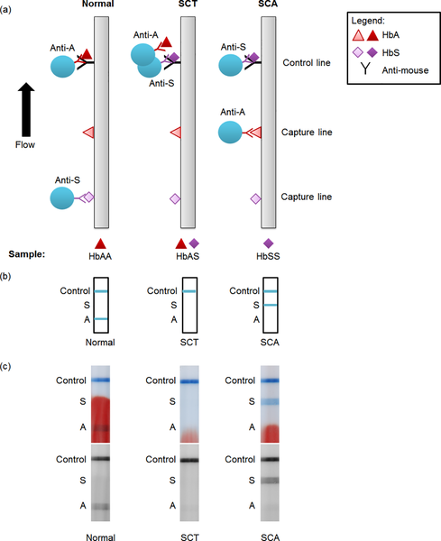
4 | Chuỗi 15 ảnh — mơ hồ đến rõ | Quan sát chuỗi 15 ảnh độc lập xuất hiện lần lượt theo trình tự bệnh sinh. Chuỗi mở đầu bằng các yếu tố khởi phát cấp tính (nhiễm khuẩn huyết, bỏng nặng, độc tố rắn cắn, rau bong non), tiếp nối bằng cơ chế hoạt hóa thác đông máu tạo lưới fibrin vi mạch, sau đó xuất hiện các mảng xuất huyết hoại tử da lan rộng, xét nghiệm định lượng sản phẩm thoái giáng fibrin tăng cao và hệ thống bảng điểm chẩn đoán quốc tế. Hãy nêu tên hội chứng rối loạn đông cầm máu thứ phát được gợi ra bởi chuỗi ảnh. | Đông máu rải rác trong lòng mạch (DIC) | Đông máu rải rác trong lòng mạch; Hội chứng đông máu rải rác trong lòng mạch; Đông máu nội mạch rải rác; Hội chứng DIC; DIC; Disseminated intravascular coagulation; Rối loạn đông máu rải rác trong lòng mạch; Dong mau rai rac trong long mach | Rối loạn đông cầm máu – Bài 14 & Bài 15 | Theo Bài 14 (mục 3.2), đông máu rải rác trong lòng mạch (DIC) là hội chứng thứ phát sau nhiễm trùng nặng, chấn thương/bỏng, tai biến sản khoa (rau bong non), rắn độc cắn... với hai quá trình song hành là hoạt hóa đông máu quá mức tạo huyết khối vi mạch và tiêu sợi huyết thứ phát làm giảm tiểu cầu, giảm fibrinogen, kéo dài PT/APTT/TT và tăng cao D-dimer, dẫn tới chảy máu mất kiểm soát kèm suy đa tạng. | 8.9 | 40/30/20/10 | Ảnh 1/15 — Cảnh báo dấu hiệu nhiễm khuẩn huyết toàn thân Ảnh 2/15 — Tổn thương bỏng nặng biến chứng nhiễm khuẩn huyết Ảnh 3/15 — Rắn độc cắn gây rối loạn đông máu tiêu thụ Ảnh 4/15 — Tai biến sản khoa rau bong non giải phóng thromboplastin mô Ảnh 5/15 — Hoạt hóa dây chuyền đông máu nội sinh và ngoại sinh Ảnh 6/15 — Cơ chế xúc tác tạo lưới sợi fibrin trong lòng mạch Ảnh 7/15 — Hình thành huyết khối làm tắc nghẽn tuần hoàn Ảnh 8/15 — Ban xuất huyết hoại tử tối cấp trên da do tắc vi mạch Ảnh 9/15 — Mảng bầm tím và xuất huyết dưới da lan rộng Ảnh 10/15 — Tổn thương xuất huyết viêm mạch nhỏ toàn thân Ảnh 11/15 — Xét nghiệm định lượng mảnh thoái giáng fibrin D-dimer Ảnh 12/15 — Ý nghĩa lâm sàng của chỉ số D-dimer tăng cao kèm tiêu thụ tiểu cầu Ảnh 13/15 — Bảng tiêu chuẩn chấm điểm chẩn đoán hội chứng đông máu tiêu thụ Ảnh 14/15 — Sơ đồ so sánh các bộ tiêu chuẩn ISTH, JAAM và SIC trong nhiễm khuẩn huyết Ảnh 15/15 — Biểu đồ tỷ lệ tử vong và phân tầng mức độ rối loạn đông máu nội mạch | 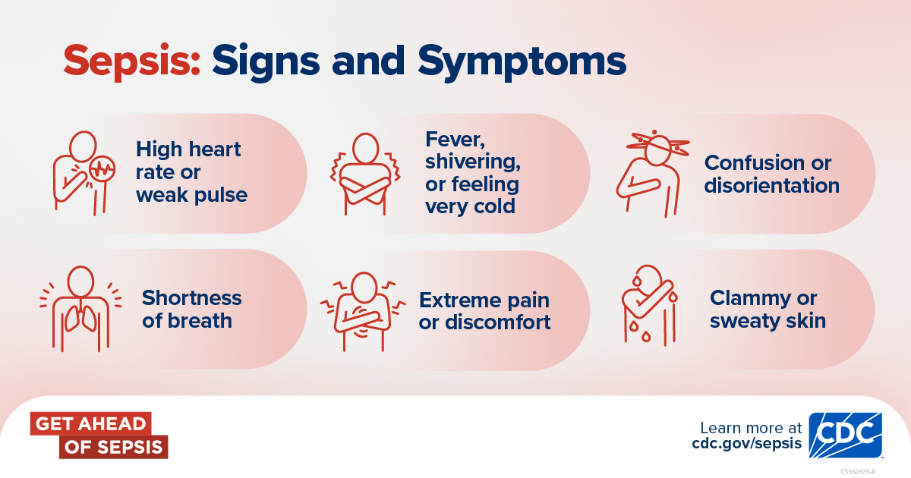 | 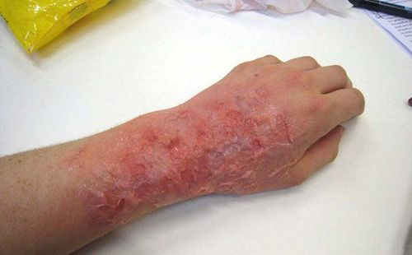 | 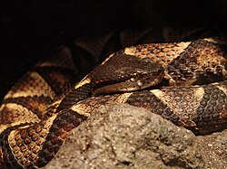 | 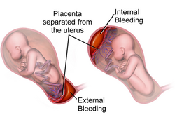 | 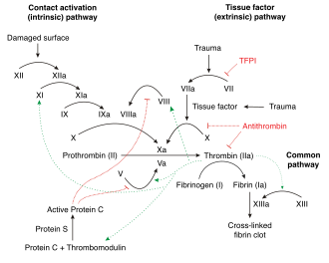 | 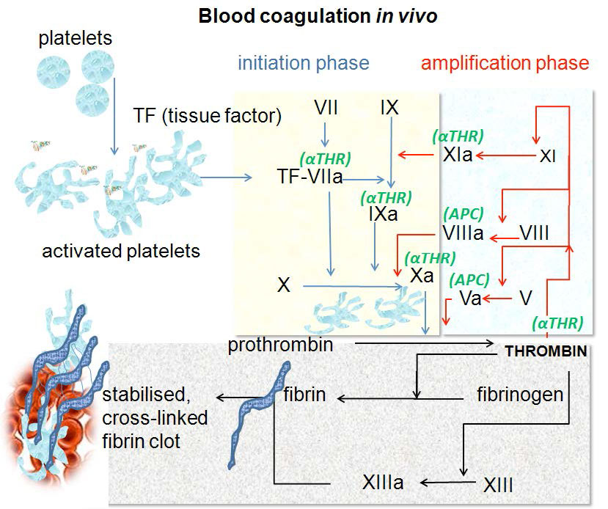 | 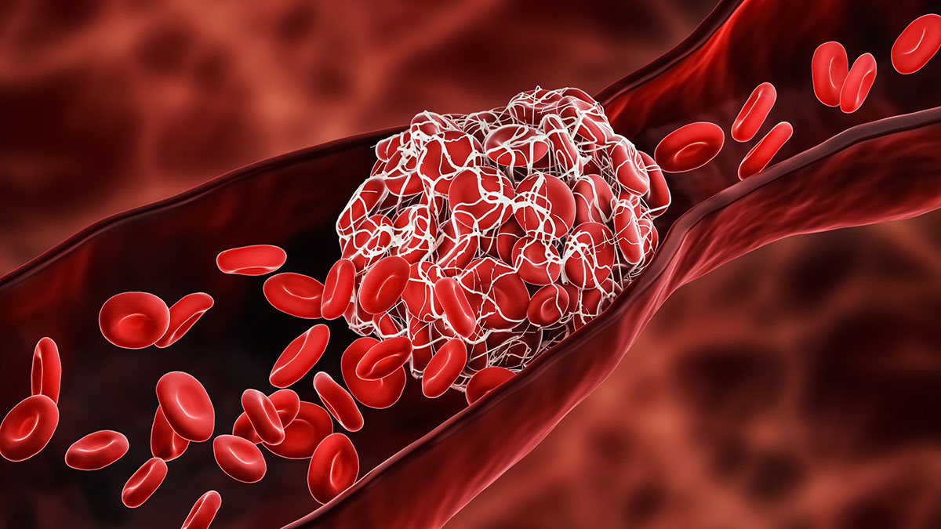 | 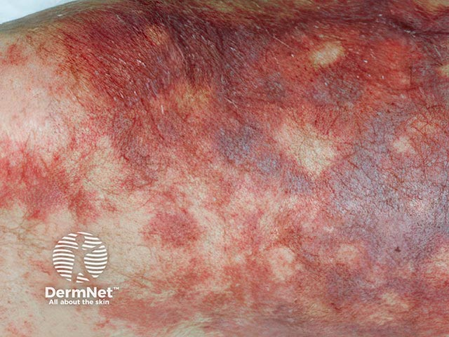 | 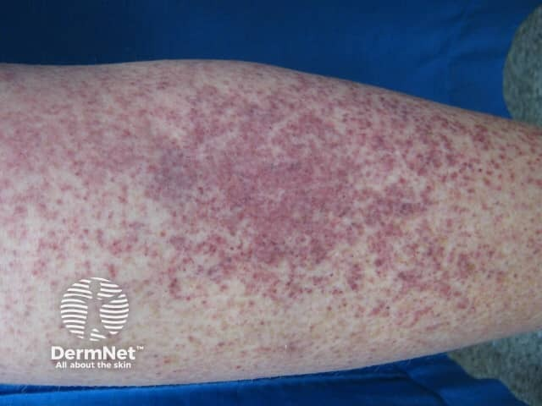 | 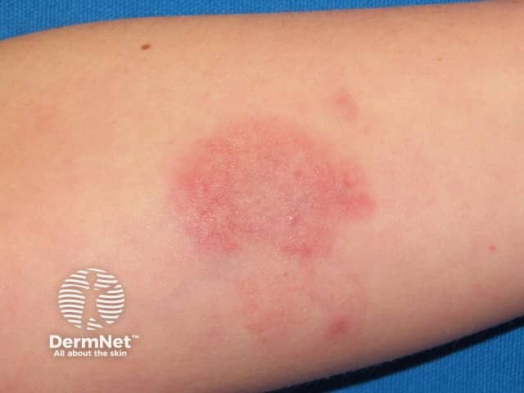 | 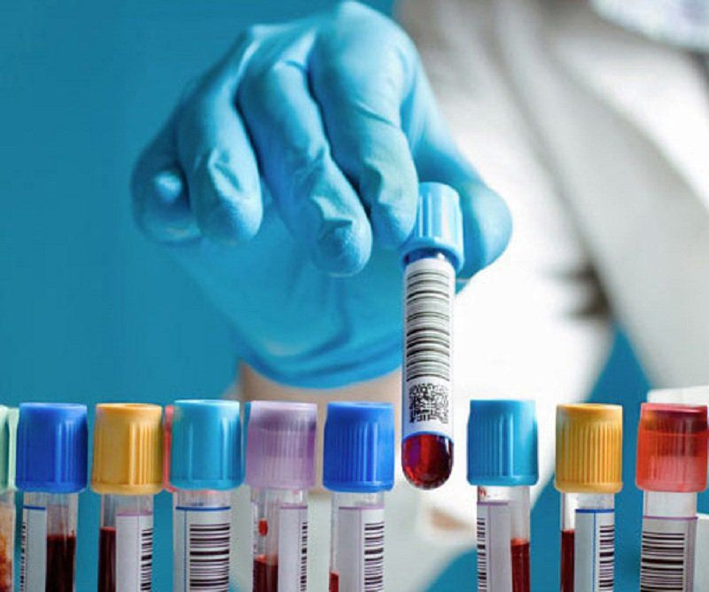 | 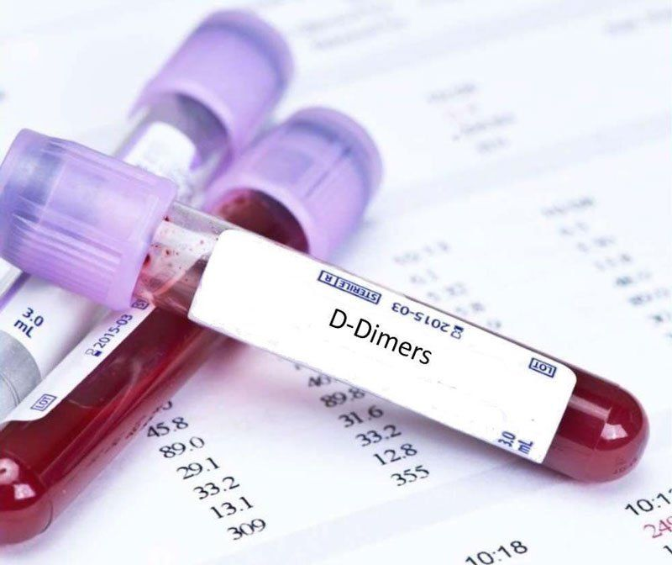 | 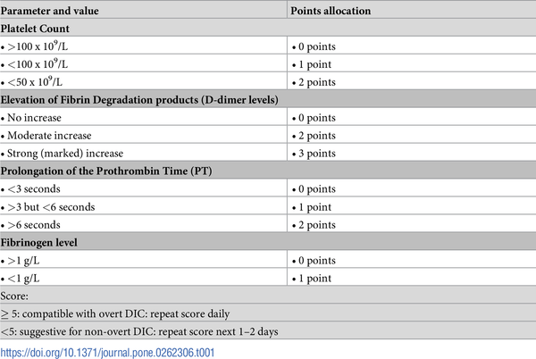 | 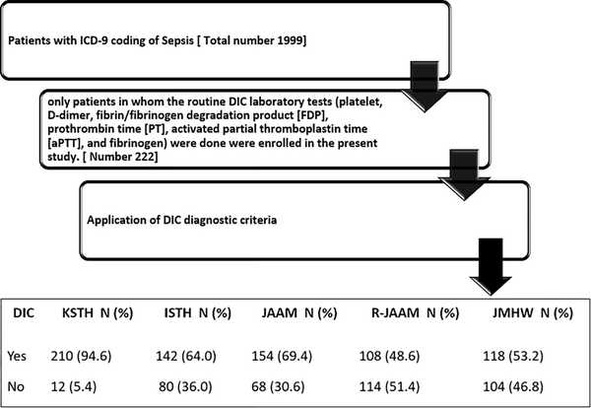 | 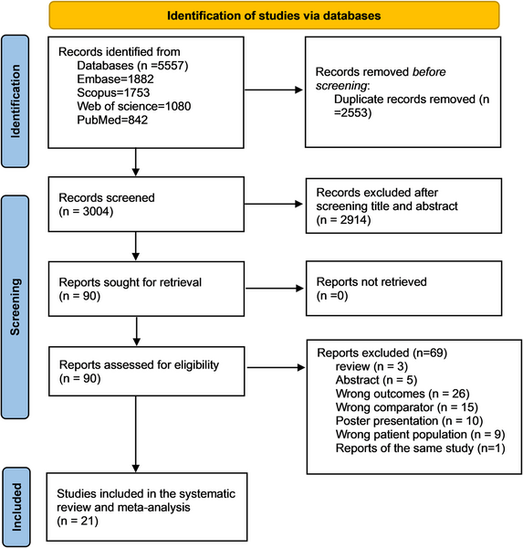

Về đích 20
STT | Câu hỏi/bệnh án | Đáp án chuẩn | Đáp án phụ | Chuyên khoa/chủ đề | Giải thích | Độ khó | Điểm | Bảng xét nghiệm / dữ kiện | Chú thích ảnh | URL / Ảnh đi kèm
1 | THÔNG TIN BỆNH NHÂN - Nữ, 42 tuổi, giáo viên tiểu học, sống tại Hà Nội, tự đến khám tại phòng khám Nội tổng quát. LÝ DO VÀO VIỆN - Mệt mỏi tăng dần và hoa mắt chóng mặt khi thay đổi tư thế từ 3 tháng nay. BỆNH SỬ - Khoảng 3 tháng nay bệnh nhân thường xuyên thấy mệt khi leo cầu thang, kém tập trung, hay đau đầu âm ỉ và thèm ăn đá lạnh. Trong 1 năm gần đây kinh nguyệt kéo dài 8–10 ngày mỗi chu kỳ, lượng máu kinh nhiều phải thay băng vệ sinh liên tục. Không sốt, không nôn ra máu, không đi ngoài phân đen, chưa dùng thuốc bổ máu. TIỀN SỬ - Bản thân: Phát hiện nhân xơ tử cung cách đây 18 tháng nhưng chưa điều trị triệt để; chưa ghi nhận dị ứng thuốc. - Gia đình: Không ai mắc bệnh lý huyết học di truyền. - Thói quen: Không hút thuốc lá, không uống rượu bia, uống trà đặc sau bữa ăn. SINH HIỆU & TRI GIÁC - Tỉnh, tiếp xúc tốt, GCS 15 điểm (E4V5M6); mạch 96 lần/phút, huyết áp 110/68 mmHg, nhịp thở 18 lần/phút, nhiệt độ 36,7°C, SpO2 98% khí trời, BMI 20,4 kg/m2. KHÁM LÂM SÀNG - Toàn thân: Da xanh, niêm mạc mắt và lòng bàn tay nhợt rõ, không vàng da, không xuất huyết dưới da, không phù; các móng tay mỏng, dẹp và lõm xuống ở giữa tạo biến dạng đặc trưng (xem Hình 1). - Tim mạch: Nhịp tim đều, tần số 96 chu kỳ/phút, nghe tiếng thổi tâm thu 2/6 nhẹ ở mỏm tim. - Hô hấp: Lồng ngực cân đối, rì rào phế nang êm dịu hai phế trường, không ran. - Bụng & Phụ khoa: Bụng mềm, gan và lách không sờ thấy, hạch ngoại vi không to; khám hạ vị sờ thấy đáy tử cung to trên khớp vệ tương đương thai 10 tuần, mật độ chắc. CẬN LÂM SÀNG - Xét nghiệm: Huyết đồ và sinh hóa sắt được trình bày tại sheet Bảng xét nghiệm (Về đích 20, Câu 1). - Chẩn đoán hình ảnh: Siêu âm tử cung – phần phụ qua thành bụng ghi nhận khối cấu trúc vùng cơ tử cung đẩy lồi vào buồng nội mạc (Hình 2). CÂU HỎI Chẩn đoán là gì? | Thiếu máu thiếu sắt mạn tính (thiếu máu thiếu sắt) | Thiếu máu thiếu sắt; Thiếu máu do thiếu sắt; Thiếu máu thiếu sắt mạn; Thiếu máu nhược sắc hồng cầu nhỏ do thiếu sắt; Iron deficiency anemia; IDA; Thieu mau thieu sat; Thieu mau thieu sat man tinh | Bệnh lý hồng cầu & Chuyển hóa sắt – Bài 4, 7, 8 | Bệnh nhân nữ có rong kinh kéo dài do u xơ tử cung (mất máu mạn tính), lâm sàng có thiếu máu kèm móng tay khum hình thìa (koilonychia), huyết đồ có thiếu máu hồng cầu nhỏ nhược sắc (MCV 63,5 fL, MCH 18,2 pg), RDW-CV tăng (18,4%), ferritin giảm sâu (6,2 µg/L) và TIBC tăng, điển hình của thiếu máu thiếu sắt mạn tính. | 8.4 | 20 | Xem sheet "Bảng xét nghiệm" với Vòng = Về đích 20, Câu = 1. Dữ liệu khách quan, không có kết luận diễn giải sẵn. | Hình 1 — Tình trạng móng tay của bệnh nhân lúc vào viện Hình 2 — Hình ảnh siêu âm vùng tiểu khung của bệnh nhân | 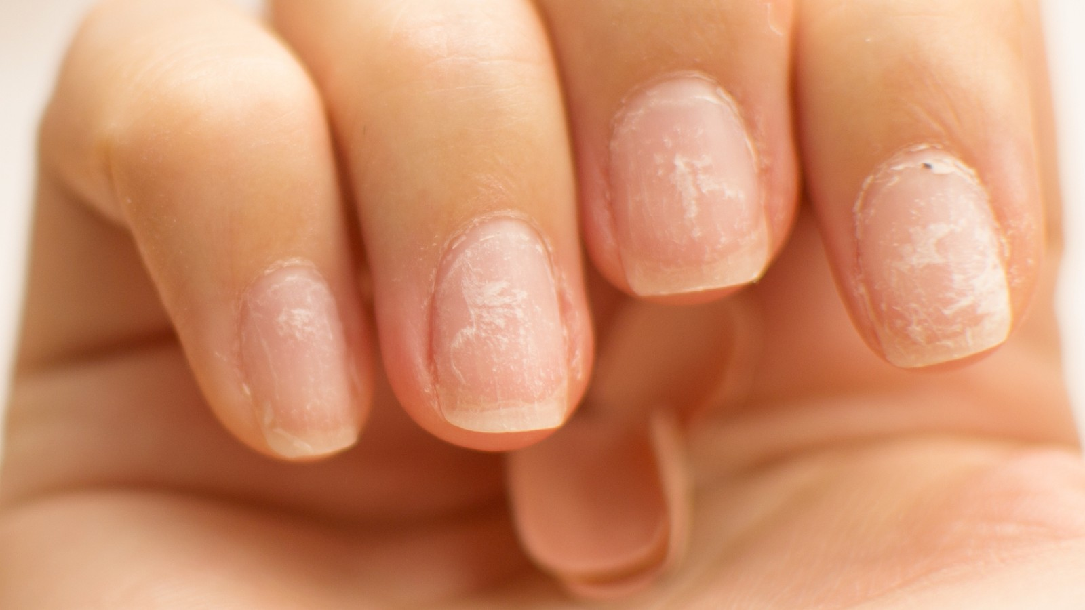 | 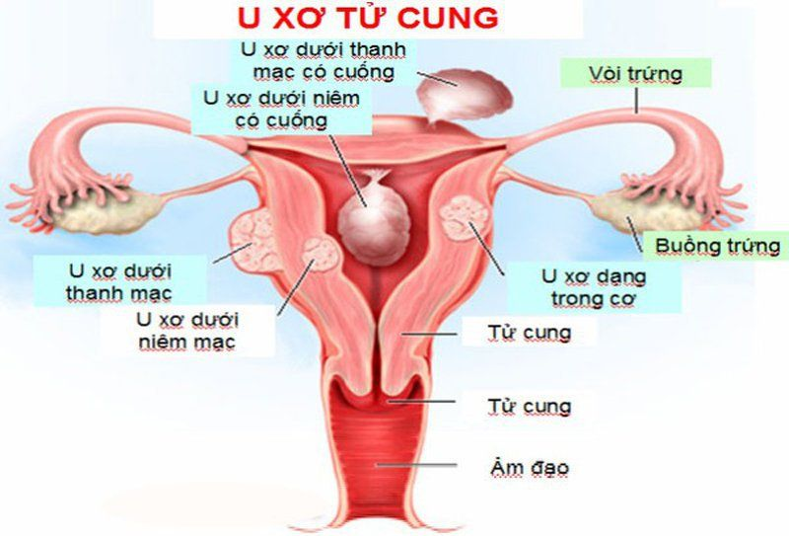
2 | THÔNG TIN BỆNH NHÂN - Nam, 64 tuổi, nông dân đã nghỉ hưu, sống tại Nam Định, đến khám vì mệt mỏi và tê bì hai bàn chân. LÝ DO VÀO VIỆN - Mệt mỏi, rát lưỡi khi ăn và cảm giác châm chích hai bàn chân tăng dần trong 2 tháng. BỆNH SỬ - Hai tháng nay bệnh nhân xuất hiện mệt nhiều khi đi bộ, ăn uống kém kèm cảm giác đau rát mặt trên lưỡi khi ăn đồ mặn hoặc chua. Đồng thời bệnh nhân thấy tê bì kiểu châm chích đối xứng ở đầu ngón chân và bàn chân hai bên, đi lại trong tối dễ vấp ngã. Không sốt, không nôn ra máu, không đi ngoài phân đen. TIỀN SỬ - Bản thân: Đã phẫu thuật cắt 2/3 dạ dày cách đây 6 năm do loét hành tá tràng biến chứng hẹp môn vị; từ sau mổ không khám định kỳ và không dùng thuốc bổ sung đường tiêm. - Gia đình: Không ghi nhận bệnh lý thần kinh hay huyết học di truyền. - Thói quen: Ăn uống đạm bạc, không uống rượu, không hút thuốc. SINH HIỆU & TRI GIÁC - Tỉnh, định hướng đúng nhưng phản ứng hơi chậm, GCS 15 điểm (E4V5M6); mạch 88 lần/phút, huyết áp 120/74 mmHg, nhịp thở 18 lần/phút, nhiệt độ 36,6°C, SpO2 98% khí trời. KHÁM LÂM SÀNG - Toàn thân & Tiêu hóa: Da xanh nhợt, củng mạc mắt ánh vàng nhẹ; khám khoang miệng thấy niêm mạc lưỡi nhẵn bóng, đỏ sẫm, mất các gai lưỡi sinh lý (xem Hình 1); bụng có sẹo mổ cũ đường trắng giữa trên rốn liền tốt, gan lách không to. - Thần kinh: Giảm cảm giác rung âm thoa và cảm giác tư thế khớp ở hai bàn chân, nghiệm pháp Romberg dương tính; sức cơ tứ chi 5/5. - Tim mạch & Hô hấp: Tim nhịp đều, phổi thông khí rõ hai bên. CẬN LÂM SÀNG - Xét nghiệm: Huyết đồ và sinh hóa máu tại sheet Bảng xét nghiệm (Về đích 20, Câu 2). - Chẩn đoán hình ảnh / Thăm dò: Nội soi dạ dày thực quản kiểm tra ghi nhận mỏm cụt dạ dày sau phẫu thuật cắt bán phần nối vị – tràng (Hình 2). CÂU HỎI Nên dùng thuốc gì? | Vitamin B12 (cyanocobalamin) | Vitamin B12; Cyanocobalamin; Hydroxocobalamin; Tiêm vitamin B12; Cobalamin; Vitamin B12 đường tiêm; Thuốc vitamin B12 | Thiếu máu hồng cầu to & Dược lý – Bài 4, 8, 9, 11 | Sau cắt đoạn dạ dày, thiếu yếu tố nội (intrinsic factor) do tế bào thành dạ dày tiết ra làm cơ thể không hấp thu được vitamin B12 ở hồi tràng, dẫn đến thiếu máu hồng cầu to bình sắc (MCV 112 fL), giảm nhẹ bạch cầu/tiểu cầu, tăng bilirubin gián tiếp và LDH do tạo máu không hiệu quả, kèm viêm lưỡi mất gai và tổn thương sừng sau – sừng bên tủy sống. Điều trị đặc hiệu là bổ sung Vitamin B12 (cyanocobalamin/hydroxocobalamin) đường tiêm bắp. | 8.6 | 20 | Xem sheet "Bảng xét nghiệm" với Vòng = Về đích 20, Câu = 2. Dữ liệu khách quan, không có kết luận diễn giải sẵn. | Hình 1 — Tình trạng niêm mạc lưỡi và khoang miệng của bệnh nhân lúc vào viện Hình 2 — Hình ảnh nội soi kiểm tra dạ dày của bệnh nhân | 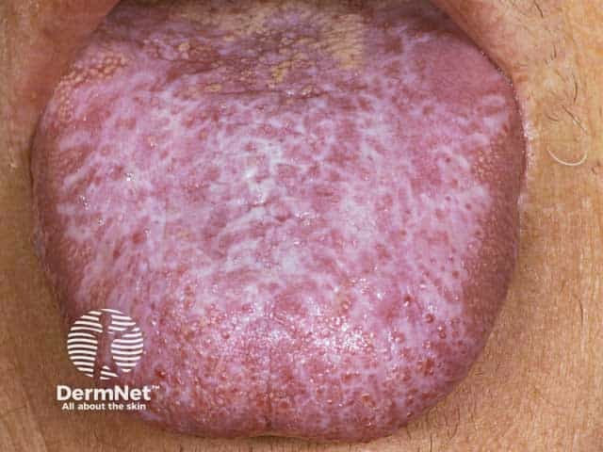 | 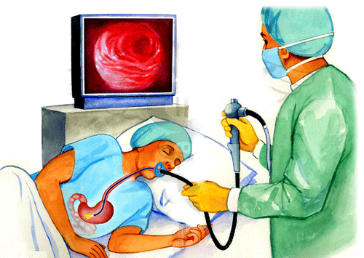
3 | THÔNG TIN BỆNH NHÂN - Nam, 15 tuổi, học sinh trung học, sống tại Thái Bình, được gia đình đưa vào viện vì sưng đau khớp gối phải. LÝ DO VÀO VIỆN - Sưng to, đau nhức và hạn chế vận động khớp gối phải sau khi bước hụt cầu thang 1 ngày. BỆNH SỬ - Cách nhập viện 1 ngày, bệnh nhi bước hụt bậc thềm nhẹ, không ngã và không trầy xước da, sau đó khớp gối phải sưng to dần, căng tức và không tự duỗi thẳng chân được. Không sốt, không chảy máu mũi hay tiểu máu trong đợt này. TIỀN SỬ - Bản thân: Từng bị sưng khớp gối phải và khớp cổ chân trái 4 lần từ nhỏ sau va chạm nhẹ, điều trị nội trú rồi tự hồi phục nhưng để lại hạn chế vận động nhẹ. - Gia đình: Cậu ruột (em trai của mẹ) có biểu hiện chảy máu kéo dài sau nhổ răng và sưng khớp gối tái diễn từ nhỏ. - Thói quen: Học sinh, không dùng thuốc kháng viêm hay thuốc chống đông. SINH HIỆU & TRI GIÁC - Tỉnh, tiếp xúc tốt, GCS 15 điểm; mạch 94 lần/phút, huyết áp 110/70 mmHg, nhịp thở 18 lần/phút, nhiệt độ 37,0°C, SpO2 99% khí trời, cân nặng 38 kg, cao 145 cm. KHÁM LÂM SÀNG - Toàn thân: Thể trạng gầy, da xanh nhẹ, niêm mạc mắt nhợt nhẹ, không có chấm xuất huyết dưới da dạng chấm nốt. - Cơ – Xương – Khớp: Khớp gối phải sưng to, mất các hõm tự nhiên quanh xương bánh chè, ấn đau, da vùng khớp căng bóng không có vết xước ngoài da, cơ tứ đầu đùi phải teo nhẹ so với bên trái (xem Hình 1). - Tim mạch, Hô hấp, Bụng: Tim đều, phổi không ran, bụng mềm, gan lách không to. CẬN LÂM SÀNG - Xét nghiệm: Huyết đồ, xét nghiệm đông máu vòng đầu và định lượng yếu tố đông máu tại sheet Bảng xét nghiệm (Về đích 20, Câu 3). - Chẩn đoán hình ảnh: Chụp cắt lớp/hình ảnh khớp gối phải ghi nhận dịch máu có mức dịch – dịch trong bao hoạt dịch khớp gối kèm biến đổi mặt khớp (Hình 2). CÂU HỎI Chẩn đoán là gì? | Bệnh Hemophilia A (ưa chảy máu A) | Hemophilia A; Bệnh Hemophilia A; Ưa chảy máu A; Bệnh ưa chảy máu A; Thiếu yếu tố VIII bẩm sinh; Haemophilia A; Benh Hemophilia A; Ua chay mau A | Rối loạn đông cầm máu – Bài 14, 15, 17 | Bệnh nhi nam có tiền sử tụ máu khớp chịu lực (khớp gối) tái phát gây teo cơ, phả hệ di truyền lặn liên kết NST giới tính X (cậu ruột mắc bệnh), xét nghiệm đông máu có PT và TT bình thường nhưng APTT kéo dài đơn độc (rAPTT 1,85), định lượng yếu tố VIII giảm nặng còn 3% trong khi yếu tố IX bình thường (113%), chẩn đoán xác định là Hemophilia A. | 8.3 | 20 | Xem sheet "Bảng xét nghiệm" với Vòng = Về đích 20, Câu = 3. Dữ liệu khách quan, không có kết luận diễn giải sẵn. | Hình 1 — Tình trạng khớp gối của bệnh nhân lúc vào viện Hình 2 — Hình ảnh chẩn đoán hình ảnh ổ khớp gối có mức dịch máu | 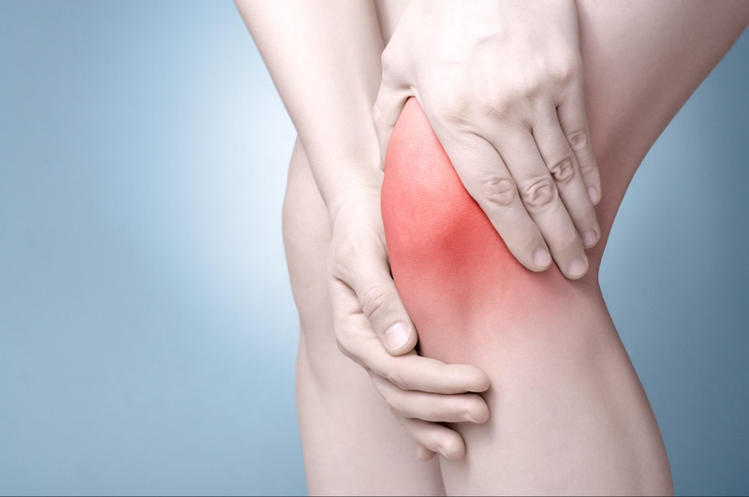 | 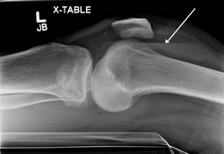
4 | THÔNG TIN BỆNH NHÂN - Nữ, 30 tuổi, nhân viên kế toán, sống tại Hưng Yên, tự đến khám cấp cứu vì nổi các nốt đỏ tím ở chân và chảy máu lợi. LÝ DO VÀO VIỆN - Xuất hiện nhiều chấm và nốt xuất huyết dưới da hai cẳng chân kèm chảy máu chân răng tự nhiên từ 3 ngày nay. BỆNH SỬ - Cách đây 3 ngày, sau khi ngủ dậy bệnh nhân phát hiện nhiều chấm nhỏ màu đỏ tím ở mặt trước hai cẳng chân và mu chân, không ngứa, căng da không mất; sáng nay khi súc miệng thấy máu rỉ ra từ kẽ lợi hàm dưới dù không đánh răng mạnh. Không sốt, không đau khớp, không tiểu máu. TIỀN SỬ - Bản thân: Khỏe mạnh, cách đây 2 tuần có đợt viêm đường hô hấp trên tự khỏi sau 4 ngày; không dùng thuốc chống đông, aspirin hay kháng sinh gần đây. - Gia đình: Không ai có cơ địa chảy máu bất thường. - Thói quen: Không hút thuốc, không uống rượu. SINH HIỆU & TRI GIÁC - Tỉnh, tiếp xúc tốt, GCS 15 điểm; mạch 80 lần/phút, huyết áp 115/70 mmHg, nhịp thở 17 lần/phút, nhiệt độ 36,8°C, SpO2 99% khí trời. KHÁM LÂM SÀNG - Toàn thân & Da niêm: Da và niêm mạc hồng, rải rác ở hai chi dưới có nhiều chấm xuất huyết (< 2 mm) và nốt xuất huyết (3–5 mm) đa lứa tuổi, căng da không biến mất (xem Hình 1); niêm mạc lợi hàm dưới có máu đỏ rỉ nhẹ quanh cổ răng (xem Hình 2). - Bụng & Cơ quan tạo máu: Bụng mềm, gan không to, lách không sờ thấy, các nhóm hạch cổ, nách, bẹn đều không sờ thấy. - Tim mạch, Hô hấp, Thần kinh: Chưa phát hiện dấu hiệu thần kinh khu trú, tim phổi bình thường. CẬN LÂM SÀNG - Xét nghiệm: Huyết đồ, xét nghiệm đông máu huyết tương và tủy đồ được trình bày tại sheet Bảng xét nghiệm (Về đích 20, Câu 4). - Thăm dò hình ảnh: Hình ảnh lâm sàng da chi dưới (Hình 1) và niêm mạc lợi (Hình 2); siêu âm ổ bụng ghi nhận gan lách kích thước bình thường. CÂU HỎI Chẩn đoán là gì? | Xuất huyết giảm tiểu cầu miễn dịch (giảm tiểu cầu miễn dịch) | Xuất huyết giảm tiểu cầu miễn dịch; Giảm tiểu cầu miễn dịch; Xuất huyết giảm tiểu cầu tự miễn; Xuất huyết giảm tiểu cầu vô căn; ITP; Immune thrombocytopenia; Xuat huyet giam tieu cau mien dich | Rối loạn tiểu cầu & Huyết đồ – Bài 8, 9, 14, 15 | Bệnh nhân nữ trẻ có hội chứng xuất huyết dạng da – niêm mạc (chấm nốt xuất huyết, chảy máu chân răng) sau nhiễm siêu vi, không có hội chứng thâm nhiễm (gan lách hạch không to), huyết đồ chỉ giảm đơn độc số lượng tiểu cầu nặng (PLT 24 G/L) trong khi dòng hồng cầu, bạch cầu và PT/APTT bình thường, tủy đồ tăng sinh mẫu tiểu cầu phản ứng, phù hợp xuất huyết giảm tiểu cầu miễn dịch (ITP). | 8.2 | 20 | Xem sheet "Bảng xét nghiệm" với Vòng = Về đích 20, Câu = 4. Dữ liệu khách quan, không có kết luận diễn giải sẵn. | Hình 1 — Các chấm và nốt xuất huyết dưới da ở chi dưới lúc vào viện Hình 2 — Tình trạng chảy máu rỉ rả tại viền lợi của bệnh nhân | 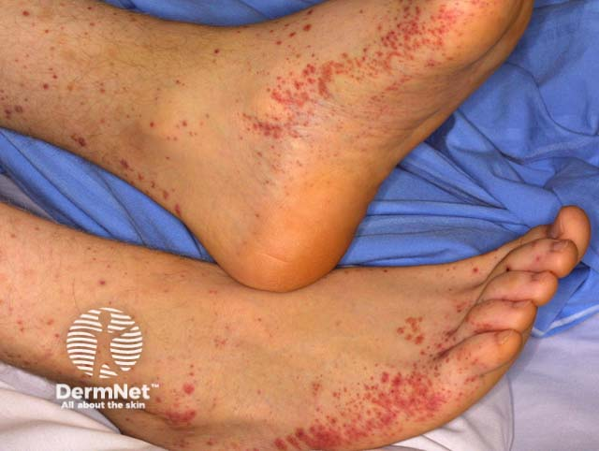 | 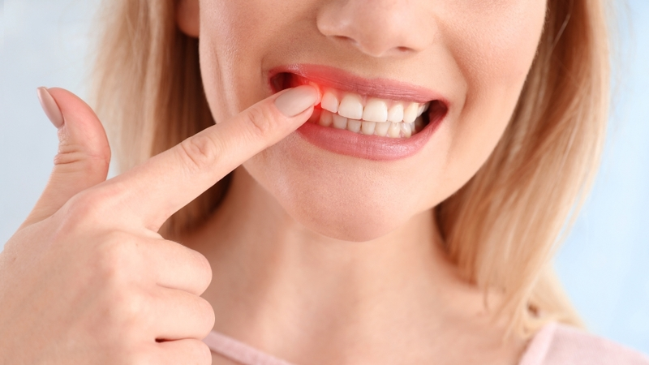
5 | THÔNG TIN BỆNH NHÂN - Nam, 25 tuổi, kỹ sư công nghệ thông tin, sống tại Hải Phòng, đến khám vì khối sưng vùng cổ trái tồn tại kéo dài. LÝ DO VÀO VIỆN - Xuất hiện khối hạch vùng cổ – thượng đòn trái to dần kèm sốt về chiều và sụt cân trong 3 tháng. BỆNH SỬ - Khoảng 3 tháng trước bệnh nhân tự sờ thấy một hạch nhỏ ở hố thượng đòn trái, không đau, di động được; sau đó xuất hiện thêm các hạch lân cận dọc cơ ức đòn chũm trái kết thành khối lớn dần. Hai tháng nay bệnh nhân thường sốt 38,2–38,5°C về chiều tối, ra mồ hôi ướt đẫm áo ban đêm, ngứa da toàn thân và sụt 6 kg (từ 64 kg xuống 58 kg). Đã dùng kháng sinh đường uống 10 ngày tại phòng khám tư nhưng kích thước hạch không giảm. TIỀN SỬ - Bản thân: Chưa từng mắc bệnh lao, không có tiền sử dị ứng. - Gia đình: Khỏe mạnh. - Thói quen: Không hút thuốc lá, thỉnh thoảng uống bia khi giao tiếp. SINH HIỆU & TRI GIÁC - Tỉnh, tiếp xúc tốt, GCS 15 điểm; mạch 90 lần/phút, huyết áp 118/72 mmHg, nhịp thở 19 lần/phút, nhiệt độ 38,3°C, SpO2 98% khí trời. KHÁM LÂM SÀNG - Toàn thân & Hạch: Da niêm mạc nhợt nhẹ, có nhiều vết gãi xây xước trên da do ngứa; vùng cổ trái và hố thượng đòn trái có đám 4 hạch kích thước từ 2,5 đến 4,5 cm dính với nhau thành khối nhiều thùy, mật độ chắc, không nóng đỏ, ấn không đau, không dò mủ (xem Hình 1); hạch nách và hạch bẹn không to. - Hô hấp & Tim mạch: Gõ đục nhẹ vùng sau xương ức, rì rào phế nang hai bên rõ, tim nhịp đều. - Bụng: Bụng mềm, cực dưới lách mấp mé bờ sườn trái khi hít sâu, gan không to. CẬN LÂM SÀNG - Xét nghiệm: Huyết đồ, sinh hóa và mô tả tiêu bản sinh thiết hạch tại sheet Bảng xét nghiệm (Về đích 20, Câu 5). - Chẩn đoán hình ảnh: Sơ đồ/hình ảnh vị trí tổn thương hạch vùng cổ – trung thất trên phim và thăm khám (Hình 2). CÂU HỎI Chẩn đoán là gì? | U lympho Hodgkin (bệnh Hodgkin) | U lympho Hodgkin; Bệnh Hodgkin; Ung thư hạch Hodgkin; U bạch huyết Hodgkin; Hodgkin lymphoma; Hodgkin disease; U lympho ác tính Hodgkin; Benh Hodgkin | Rối loạn tại cơ quan lympho – Bài 6 | Bệnh nhân nam trẻ có hạch cổ – thượng đòn to dần không đau lan theo từng chặng kế cận kèm hội chứng B (sốt, ra mồ hôi đêm, sụt cân) và ngứa da; xét nghiệm có bạch cầu đoạn ưa acid tăng và mô bệnh học hạch xóa mờ cấu trúc với sự hiện diện của các tế bào khổng lồ nhân chia hai múi đối xứng như hình ảnh 'soi gương' hoặc 'mắt cú' có hạt nhân ưa toan lớn (tế bào Reed-Sternberg) trên nền đa hình thái tế bào viêm, chẩn đoán xác định U lympho Hodgkin. | 8.5 | 20 | Xem sheet "Bảng xét nghiệm" với Vòng = Về đích 20, Câu = 5. Dữ liệu khách quan, không có kết luận diễn giải sẵn. | Hình 1 — Khối hạch sưng to vùng cổ của bệnh nhân lúc vào viện Hình 2 — Hình ảnh minh họa hệ thống hạch cổ và trung thất tổn thương | 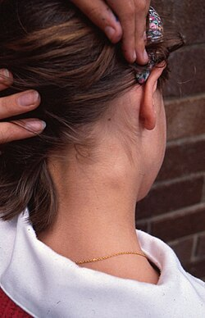 | 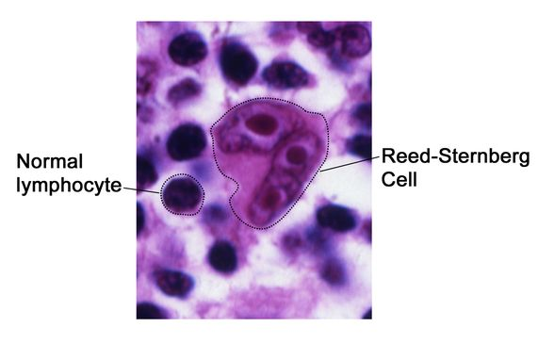
6 | THÔNG TIN BỆNH NHÂN - Nam, 60 tuổi, cán bộ hưu trí, sống tại đồng bằng tỉnh Bắc Ninh, đến khám vì đau đầu, hoa mắt và bỏng rát hai bàn tay. LÝ DO VÀO VIỆN - Đau đầu căng nặng, nhìn mờ thoáng qua và đỏ rát các đầu ngón tay trong 1 tháng. BỆNH SỬ - Một tháng nay bệnh nhân thường xuyên đau đầu vùng chẩm và thái dương, chóng mặt, ù tai, đặc biệt ngứa ngáy toàn thân dữ dội sau mỗi lần tắm nước ấm. Hai tuần gần đây hai bàn tay và đầu ngón tay thường xuyên đỏ rực, nóng rát và đau nhói như kim châm. Không sốt, không khó thở mạn tính, không sống ở vùng núi cao. TIỀN SỬ - Bản thân: Phát hiện tăng huyết áp 2 năm đang dùng amlodipin 5 mg/ngày; không mắc bệnh phổi tắc nghẽn mạn tính hay bệnh tim bẩm sinh. - Gia đình: Không có người mắc bệnh đa hồng cầu. - Thói quen: Không hút thuốc lá, uống đủ 2 lít nước/ngày. SINH HIỆU & TRI GIÁC - Tỉnh, tiếp xúc tốt, GCS 15 điểm; mạch 82 lần/phút, huyết áp 155/95 mmHg, nhịp thở 17 lần/phút, nhiệt độ 36,8°C, SpO2 98% khí trời. KHÁM LÂM SÀNG - Toàn thân & Da niêm: Da mặt, vành tai và kết mạc mắt đỏ sẫm sung huyết; da lòng bàn tay và các đầu ngón tay hai bên đỏ tím, ấm, ấn đau rát (xem Hình 1); không có dấu hiệu mất nước. - Bụng: Bụng mềm, gan không to, sờ thấy cực dưới lách dưới bờ sườn trái 3 cm, mật độ chắc. - Tim mạch & Hô hấp: Nhịp tim đều, T2 mạnh ở ổ van động mạch chủ, phổi thông khí rõ hoàn toàn, không ran. CẬN LÂM SÀNG - Xét nghiệm: Tổng phân tích tế bào máu ngoại vi, nồng độ erythropoietin huyết thanh và xét nghiệm sinh học phân tử tại sheet Bảng xét nghiệm (Về đích 20, Câu 6). - Chẩn đoán hình ảnh: Siêu âm ổ bụng đo kích thước lách và loại trừ khối u thận – gan tiết EPO (Hình 2). CÂU HỎI Chẩn đoán là gì? | Đa hồng cầu nguyên phát (bệnh Vaquez) | Đa hồng cầu nguyên phát; Bệnh đa hồng cầu nguyên phát; Bệnh Vaquez; Bệnh đa hồng cầu Vaquez; Đa hồng cầu tiên phát; Polycythemia vera; PV; Da hong cau nguyen phat; Benh Vaquez | Rối loạn tạo máu & Phân tích huyết đồ – Bài 4, 8, 9 | Bệnh nhân nam có triệu chứng tăng độ quánh máu (đau đầu, chóng mặt, ngứa sau tắm nước ấm, hội chứng đỏ đau đầu chi erythromelalgia) và lách to, SpO2 bình thường (98%); xét nghiệm thỏa mãn cả 3 tiêu chuẩn chính và tiêu chuẩn phụ của WHO (2016): HGB 182 g/L (>165 g/L), HCT 0,56 L/L (>0,49 L/L) kèm tăng cả 3 dòng tủy (WBC 13,8 G/L, PLT 540 G/L), đột biến JAK2 V617F dương tính và nồng độ EPO huyết thanh giảm thấp. | 8.7 | 20 | Xem sheet "Bảng xét nghiệm" với Vòng = Về đích 20, Câu = 6. Dữ liệu khách quan, không có kết luận diễn giải sẵn. | Hình 1 — Tình trạng da hai bàn tay và đầu ngón tay đỏ tím lúc vào viện Hình 2 — Hình ảnh siêu âm đánh giá kích thước lách tại hạ sườn trái | 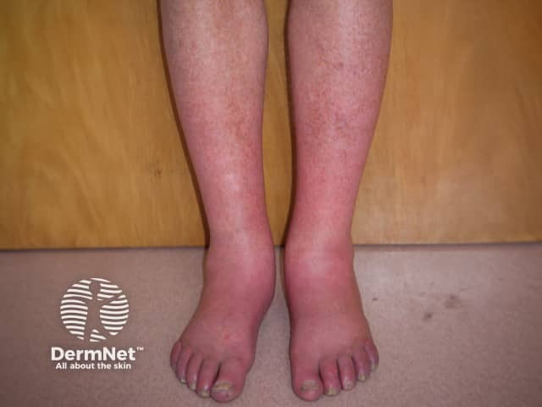 | 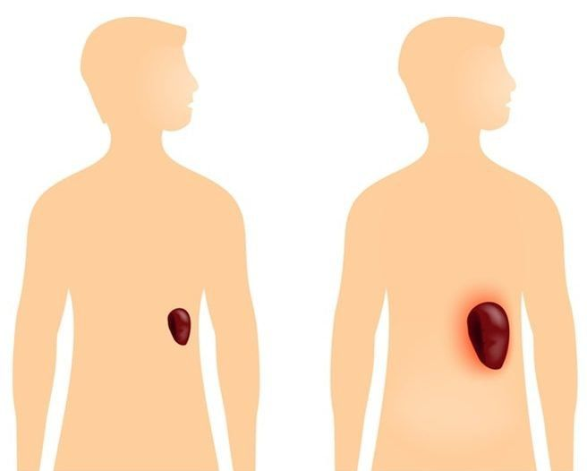
7 | THÔNG TIN BỆNH NHÂN - Nữ, 59 tuổi, buôn bán nhỏ, sống tại Thanh Hóa, vào viện vì cảm giác đầy tức vùng bụng bên trái và sụt cân. LÝ DO VÀO VIỆN - Tức nặng vùng hạ sườn trái, ăn nhanh no và mệt mỏi gầy sút 5 kg trong 3 tháng. BỆNH SỬ - Ba tháng nay bệnh nhân thấy bụng bên trái căng tức tăng dần, chỉ ăn được nửa bát cơm đã thấy đầy bụng, kèm mệt mỏi, vã mồ hôi ban đêm và đau nhức âm ỉ dọc xương ức. Tuần gần đây sưng đau khớp bàn – ngón chân cái bên phải. Không sốt cao cấp tính, không chảy máu tiêu hóa. TIỀN SỬ - Bản thân: Không mắc bệnh gan mạn tính, không nghiện rượu, không có tiền sử sốt rét. - Gia đình: Chưa ghi nhận bệnh lý ác tính. - Thói quen: Không hút thuốc, không uống rượu. SINH HIỆU & TRI GIÁC - Tỉnh, tiếp xúc tốt, GCS 15 điểm; mạch 86 lần/phút, huyết áp 125/78 mmHg, nhịp thở 18 lần/phút, nhiệt độ 37,2°C, SpO2 97% khí trời. KHÁM LÂM SÀNG - Toàn thân: Thể trạng trung bình, da và niêm mạc nhợt vừa, ấn vùng giữa xương ức có điểm đau chói. - Bụng: Bụng không đối xứng, nhìn thấy khối gồ vùng hạ sườn trái; sờ thấy lách rất to xuống quá rốn tới mào chậu trái (độ IV), bờ sắc có khía, mật độ chắc (xem Hình 1); gan mấp mé bờ sườn phải, không tuần hoàn bàng hệ, không cổ trướng. - Tim mạch & Hô hấp: Nhịp tim đều, phổi không ran. CẬN LÂM SÀNG - Xét nghiệm: Huyết đồ, tủy đồ, sinh hóa máu và di truyền tế bào tại sheet Bảng xét nghiệm (Về đích 20, Câu 7). - Chẩn đoán hình ảnh: Chụp cắt lớp vi tính (CT) ổ bụng có tiêm thuốc cản quang ghi nhận kích thước lách choán phần lớn ổ bụng bên trái (Hình 2). CÂU HỎI Chẩn đoán là gì? | Lơ-xê-mi kinh dòng bạch cầu hạt (bạch cầu mạn dòng tủy) | Lơ-xê-mi kinh dòng bạch cầu hạt; Lơ-xê-mi kinh dòng hạt; Bạch cầu mạn dòng tủy; Bạch cầu mạn dòng hạt; Lơ-xê-mi tủy mạn; CML; Chronic myeloid leukemia; Lo-xe-mi kinh dong bach cau hat; Bach cau man dong tuy | Rối loạn dòng bạch cầu, Huyết đồ & Tủy đồ – Bài 4, 8, 9, 10 | Bệnh nhân có lách to khổng lồ kèm tăng acid uric máu, huyết đồ và tủy đồ giai đoạn mạn tính điển hình: số lượng bạch cầu tăng rất cao (168 G/L) với đầy đủ các lứa tuổi trung gian dòng hạt ra máu ngoại vi (tủy bào, hậu tủy bào, bạch cầu đũa), tăng bạch cầu ưa acid và ưa base, tiểu cầu tăng (585 G/L), tỷ lệ dòng hạt/hồng cầu trong tủy > 10:1 (16:1), tỷ lệ blast < 5% và có nhiễm sắc thể Philadelphia t(9;22) tạo gen tổ hợp BCR-ABL dương tính. | 8.8 | 20 | Xem sheet "Bảng xét nghiệm" với Vòng = Về đích 20, Câu = 7. Dữ liệu khách quan, không có kết luận diễn giải sẵn. | Hình 1 — Thăm khám lâm sàng vùng hạ sườn trái ghi nhận khối lách to Hình 2 — Phim chụp cắt lớp vi tính (CT) ổ bụng ngang mức rốn | 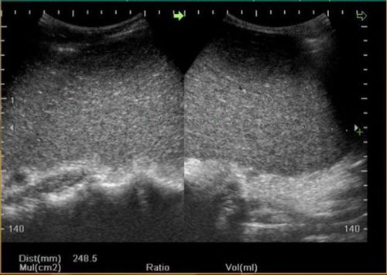 | 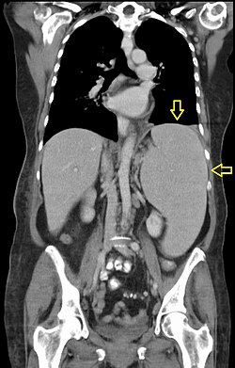
8 | THÔNG TIN BỆNH NHÂN - Nam, 43 tuổi, công nhân xưởng pha chế sơn và dung môi hữu cơ, sống tại Đồng Nai, vào viện vì mệt lả, sốt cao và xuất huyết dưới da. LÝ DO VÀO VIỆN - Mệt mỏi tăng dần trong 2 tháng, kèm sốt cao 39°C và chảy máu mũi, bầm tím da từ 4 ngày nay. BỆNH SỬ - Khoảng 2 tháng nay bệnh nhân thấy da xanh dần, đi lại khó thở khi gắng sức. Bốn ngày trước bệnh nhân xuất hiện sốt 39–39,5°C kèm đau rát họng, nổi nhiều vết bầm tím ở tay chân và chảy máu mũi hai bên khó cầm. Không đau nhức xương, không sụt cân nhanh. TIỀN SỬ - Bản thân: Làm việc trực tiếp với dung môi chứa benzen trong xưởng sơn 9 năm không dùng bảo hộ hô hấp đầy đủ; cách đây 6 tháng từng tự dùng kháng sinh chloramphenicol kéo dài. - Gia đình: Không ai mắc bệnh máu bẩm sinh. - Thói quen: Không uống rượu, hút thuốc lá 5 gói-năm. SINH HIỆU & TRI GIÁC - Tỉnh, mệt nhiều, GCS 15 điểm; mạch 108 lần/phút, huyết áp 105/65 mmHg, nhịp thở 22 lần/phút, nhiệt độ 39,1°C, SpO2 96% khí trời. KHÁM LÂM SÀNG - Toàn thân & Da niêm: Da xanh tái, niêm mạc mắt và lòng bàn tay rất nhợt, không vàng da; rải rác ở mặt trước cẳng tay và đùi có các mảng xuất huyết dưới da và chấm xuất huyết (xem Hình 1); niêm mạc hầu họng xung huyết có giả mạc trắng. - Bụng & Hệ bạch huyết: Bụng mềm, gan không to, lách không sờ thấy, toàn bộ các nhóm hạch ngoại vi (cổ, thượng đòn, nách, bẹn) đều không to. - Tim mạch & Hô hấp: Nhịp tim nhanh 108 lần/phút, phổi rì rào phế nang rõ. CẬN LÂM SÀNG - Xét nghiệm: Huyết đồ, tỷ lệ hồng cầu lưới và kết quả tủy đồ – sinh thiết tủy xương tại sheet Bảng xét nghiệm (Về đích 20, Câu 8). - Chẩn đoán hình ảnh: Hình ảnh đánh giá khoang sinh máu tủy xương (Hình 2) cho thấy khoang tạo máu bị thay thế bởi tổ chức mỡ, không có xâm lấn tế bào ác tính. CÂU HỎI Chẩn đoán là gì? | Suy tủy xương (suy tủy toàn bộ) | Suy tủy xương; Suy tủy toàn bộ; Suy tủy; Thiếu máu suy tủy xương; Bệnh suy tủy xương; Aplastic anemia; Suy tuy xuong; Suy tuy toan bo | Rối loạn tạo máu, Huyết đồ & Tủy đồ – Bài 4, 8, 9, 10 | Bệnh nhân có tiền sử phơi nhiễm benzen và chloramphenicol, lâm sàng có tam chứng thiếu máu + xuất huyết + nhiễm trùng nhưng hoàn toàn KHÔNG có hội chứng thâm nhiễm (gan, lách, hạch không to); máu ngoại vi giảm nặng cả 3 dòng (thiếu máu bình sắc hồng cầu bình thường, hồng cầu lưới giảm sâu 0,1%, NEU# 0,38 G/L, PLT 16 G/L); tủy đồ nghèo tế bào (10,5 G/L), sinh thiết tủy mỡ hóa không có blast ác tính, chẩn đoán xác định là Suy tủy xương. | 8.5 | 20 | Xem sheet "Bảng xét nghiệm" với Vòng = Về đích 20, Câu = 8. Dữ liệu khách quan, không có kết luận diễn giải sẵn. | Hình 1 — Các vết xuất huyết dưới da kèm nền da nhợt lúc vào viện Hình 2 — Hình ảnh minh họa khoang tủy xương nghèo tế bào trong bệnh lý tủy | 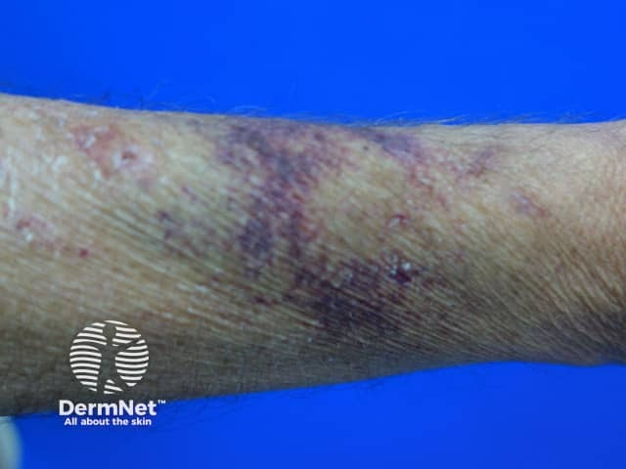 | 

Về đích 30
STT | Câu hỏi/bệnh án | Đáp án chuẩn | Đáp án phụ | Chuyên khoa/chủ đề | Giải thích | Độ khó | Điểm | Bảng xét nghiệm / dữ kiện | Chú thích ảnh | URL / Ảnh đi kèm
1 | THÔNG TIN BỆNH NHÂN - Nam, 3 tuổi (cân nặng 14 kg), sống tại Hà Nam, được bố mẹ đưa đến khoa Cấp cứu Nhi bằng xe gia đình trong tình trạng nôn nhiều và lơ mơ. LÝ DO VÀO VIỆN - Đau bụng dữ dội, nôn liên tục ra dịch màu nâu đỏ lẫn máu và ngủ gà sau khi uống nhầm thuốc của mẹ 3 giờ. BỆNH SỬ - Cách nhập viện khoảng 3 giờ, người nhà phát hiện trẻ mở lọ thuốc bổ màu nâu bọc đường của mẹ đang mang thai và nuốt khoảng 12–15 viên (mỗi viên chứa 200 mg muối sulfat tương đương 65 mg nguyên tố hoạt chất). Khoảng 45 phút sau khi uống, trẻ bắt đầu đau bụng quặn từng cơn, nôn ói liên tục 6 lần ra dịch màu nâu sẫm có lẫn các mảnh viên thuốc chưa tan hết, kèm đi ngoài phân lỏng màu đen ánh đỏ 2 lần. Trong 1 giờ gần đây trẻ mệt lả, thở nhanh nông và gọi hỏi ít đáp ứng. TIỀN SỬ - Bản thân: Trẻ sinh đủ tháng, phát triển thể chất và vận động bình thường, chưa từng mắc bệnh lý mạn tính, không dị ứng thuốc. - Gia đình: Mẹ đang mang thai tuần thứ 24 được kê đơn viên bổ máu đường uống hàng ngày. - Thói quen / Dịch tễ: Trẻ hiếu động, thuốc để trên bàn thấp trong tầm tay trẻ. XỬ TRÍ TẠI TUYẾN TRƯỚC / CẤP CỨU BAN ĐẦU - Tại trạm y tế xã chưa rửa dạ dày, đã đặt đường truyền tĩnh mạch ngoại vi truyền dung dịch Natri clorid 0,9% 20 ml/kg và chuyển thẳng lên bệnh viện tỉnh. SINH HIỆU & TRI GIÁC - Trẻ ngủ gà, kích thích đau còn mở mắt và co chi, GCS 11 điểm (E3V3M5); mạch quay nhanh nhỏ 152 lần/phút, huyết áp 74/42 mmHg, nhịp thở 42 lần/phút, nhiệt độ 36,4°C, SpO2 94% thở oxy qua gọng mũi 2 lít/phút, thời gian làm đầy mao mạch (CRT) 4 giây. KHÁM LÂM SÀNG - Toàn thân: Da xanh tái, đầu chi lạnh ẩm, môi khô, niêm mạc miệng có vết trợt nhẹ và dính chất nôn màu nâu sẫm (xem Hình 1). - Tiêu hóa: Bụng chướng nhẹ, ấn đau khắp bụng nhất là vùng thượng vị và quanh rốn, không có cảm ứng phúc mạc, nhu động ruột tăng. - Tim mạch & Hô hấp: Nhịp tim nhanh đều 152 lần/phút, không tiếng thổi; phổi thông khí hai bên đều, thở nhanh sâu kiểu Kussmaul, không ran ẩm. - Thần kinh: Đồng tử hai bên 2,5 mm phản xạ ánh | Deferoxamin (desferrioxamine) | Deferoxamin; Desferrioxamine; Deferoxamine; Desferal; Thuốc thải sắt deferoxamin; Tiêm truyền tĩnh mạch deferoxamin; DFOA | Độc tính thuốc điều trị thiếu máu – Bài 11 | Theo Bài 11 (mục 1.2), trẻ em uống nhầm chế phẩm sắt liều cao (từ 1–2 g trở lên) gây ngộ độc sắt cấp tính với triệu chứng xuất hiện sau 30 phút đến vài giờ: đau bụng, nôn dịch màu nâu hay máu lẫn viên thuốc, tiêu chảy, toan chuyển hóa nặng, ngủ gà và trụy mạch, có thể tử vong trong 6–24 giờ. X-quang bụng thấy các viên sắt cản quang. Cùng với hồi sức và rửa dạ dày bằng dung dịch natri bicarbonat/natri phosphat, thuốc giải độc đặc hiệu bắt buộc dùng đường tiêm truyền tĩnh mạch là Deferoxamin (tạo phức ferrioxamin tan mạnh trong nước thải trừ qua nước tiểu). | 9.3 | 30 | Xem sheet "Bảng xét nghiệm" với Vòng = Về đích 30, Câu = 1. Dữ liệu khách quan, không có kết luận diễn giải sẵn. | Hình 1 — Tình trạng bệnh nhi mệt lả và chế phẩm viên sắt uống nhầm lúc vào viện Hình 2 — Hình ảnh minh họa viên thuốc cản quang trong đường tiêu hóa và xử trí cấp cứu |  | 
2 | THÔNG TIN BỆNH NHÂN - Nam, 67 tuổi, cựu giáo viên, đang điều trị nội trú tại khoa Tim mạch sang ngày thứ 3 vì huyết khối tĩnh mạch đùi sâu chân trái. LÝ DO VÀO VIỆN - Đột ngột xuất hiện khối sưng đau căng cứng vùng thành bụng dưới kèm chảy máu mũi và tiểu máu đỏ tươi. BỆNH SỬ - Bệnh nhân được chẩn đoán huyết khối tĩnh mạch đùi sâu chân trái sau chuyến bay dài và đang được điều trị bằng một thuốc chống đông đường truyền tĩnh mạch liên tục qua bơm tiêm điện từ 48 giờ trước. Cách đây 4 giờ, sau khi điều chỉnh tăng tốc độ truyền và bệnh nhân có cơn ho mạnh, ông cảm thấy đau nhói vùng bụng dưới bên phải, tại đó xuất hiện một khối phồng lớn nhanh, da trên khối phồng chuyển màu tím sẫm, đồng thời chảy máu mũi rỉ rả và nước tiểu màu đỏ tươi. TIỀN SỬ - Bản thân: Tăng huyết áp 8 năm, suy thận mạn giai đoạn 3a (mức lọc cầu thận nền khoảng 48 ml/phút); không có tiền sử bệnh lý gan hay rối loạn đông máu bẩm sinh. - Gia đình: Không ghi nhận bệnh lý ưa chảy máu. - Thói quen: Đã bỏ thuốc lá 10 năm, không uống rượu. THUỐC ĐANG DÙNG - Thuốc chống đông chiết xuất từ niêm mạc ruột lợn (phân tử lượng khoảng 15.000 dalton) pha truyền tĩnh mạch liên tục; Amlodipin 5 mg uống 1 viên/ngày. SINH HIỆU & TRI GIÁC - Tỉnh nhưng lo lắng, GCS 15 điểm; mạch 114 lần/phút, huyết áp 92/58 mmHg, nhịp thở 22 lần/phút, nhiệt độ 36,8°C, SpO2 96% khí trời. KHÁM LÂM SÀNG - Toàn thân & Da niêm: Da xanh, niêm mạc nhợt, mũi trái đang đặt bấc gạc thấm máu đỏ tươi; vùng hạ vị và cơ thẳng bụng bên phải có mảng bầm tím lớn đường kính 12 × 8 cm, sờ thấy khối căng chắc nằm ngay trong thành bụng không di động và vẫn sờ rõ khi bệnh nhân gồng cơ bụng (xem Hình 1). - Tim mạch & Hô hấp: Nhịp tim nhanh đều 114 lần/phút, phổi thông khí rõ hai bên. - Tiết niệu & Chi dưới: Nước tiểu đỏ tươi không lẫn cục máu đông lớn; bắp chân trái còn sưng nề nhẹ. CẬN LÂM SÀNG - Xét nghiệm: Huyết đồ và bộ xét nghiệm đông máu huyết tương tại sheet Bảng xét nghiệm (Về đích 30, Câu 2). - Chẩn đoán hình ảnh: Siêu âm và chụp cắt lớp thành | Protamin sulfat (protamine sulfate) | Protamin sulfat; Protamine sulfate; Protamin; Tiêm tĩnh mạch chậm protamin sulfat; Thuốc trung hòa heparin protamin sulfat; Protamin sunfat | Dược lý thuốc chống đông – Bài 15 & Bài 16 | Bệnh nhân suy thận đang truyền heparin tiêu chuẩn (UFH, phân tử lượng ~15.000 dalton, T1/2 kéo dài khi suy thận) xuất hiện biến chứng xuất huyết nặng (tụ máu bao cơ thẳng bụng, chảy máu mũi, tiểu máu) với APTT kéo dài > 120 giây và TT kéo dài > 60 giây trong khi số lượng tiểu cầu bình thường (215 G/L, loại trừ HIT) và fibrinogen bình thường. Theo Bài 16 (mục 2.2.2), xử trí quá liều heparin là ngừng ngay heparin và tiêm tĩnh mạch chậm Protamin sulfat (1 mg trung hòa 100 UI heparin) để phân ly phức hợp AT-heparin. | 9.4 | 30 | Xem sheet "Bảng xét nghiệm" với Vòng = Về đích 30, Câu = 2. Dữ liệu khách quan, không có kết luận diễn giải sẵn. | Hình 1 — Mảng xuất huyết tụ máu lớn dưới da vùng thành bụng và đùi lúc cấp cứu Hình 2 — Hình ảnh minh họa chế phẩm và kiểm soát chảy máu nội khoa |  | 
3 | THÔNG TIN BỆNH NHÂN - Nữ, 63 tuổi, nội trợ, sống tại Nam Định, được gia đình đưa vào khoa Cấp cứu vì đi tiểu ra máu đỏ sẫm toàn bãi và bầm tím nhiều nơi. LÝ DO VÀO VIỆN - Tiểu máu đỏ toàn bãi và xuất hiện nhiều mảng bầm tím tự nhiên ở tay chân từ 2 ngày nay. BỆNH SỬ - Bệnh nhân đang dùng thuốc chống đông đường uống hàng ngày theo đơn ngoại trú. Cách đây 6 ngày, do đau thượng vị và ợ chua, bà tự mua thêm thuốc điều trị dạ dày và kháng sinh đường tiêu hóa uống liên tục trong 5 ngày mà không hỏi ý kiến bác sĩ tim mạch. Hai ngày nay bà thấy chảy máu chân răng khi đánh răng, nổi các mảng bầm tím lớn ở cẳng tay và đùi dù không va đập; sáng nay đi tiểu ra máu đỏ sẫm toàn bãi. TIỀN SỬ - Bản thân: Đã phẫu thuật thay van hai lá cơ học cách đây 4 năm, duy trì thuốc chống đông đường uống dẫn xuất coumarin (thời gian bán thải 35–45 giờ) đều đặn. - Gia đình: Không có tiền sử bệnh lý đông cầm máu. - Thói quen: Ăn chế độ kiêng hoàn toàn các loại rau xanh đậm trong 2 tuần gần đây vì nghe truyền miệng. THUỐC ĐANG DÙNG - Warfarin 5 mg uống 1 viên/ngày; mới dùng thêm Metronidazol 500 mg × 2 viên/ngày, Cimetidin 400 mg × 2 viên/ngày và Aspirin 81 mg × 1 viên/ngày trong 5 ngày qua. SINH HIỆU & TRI GIÁC - Tỉnh, tiếp xúc tốt, GCS 15 điểm; mạch 98 lần/phút, huyết áp 108/66 mmHg, nhịp thở 19 lần/phút, nhiệt độ 36,7°C, SpO2 98% khí trời. KHÁM LÂM SÀNG - Toàn thân & Da niêm: Da hơi xanh, niêm mạc nhợt nhẹ, mặt duỗi hai cẳng tay và mặt ngoài đùi có nhiều mảng xuất huyết dưới da kích thước 4–7 cm màu tím sẫm (xem Hình 1). - Tim mạch & Hô hấp: Nghe tim có tiếng click mở van cơ học rõ, nhịp đều 98 lần/phút, phổi không ran. - Tiết niệu & Bụng: Bụng mềm, gan lách không to, cầu bàng quang âm tính; đặt thông tiểu ghi nhận nước tiểu màu đỏ sẫm toàn bãi (xem Hình 2). CẬN LÂM SÀNG - Xét nghiệm: Huyết đồ, xét nghiệm đông máu (PT, INR, APTT, TT, Fibrinogen) và sinh hóa gan thận tại sheet Bảng xét nghiệm (Về đích 30, Câu 3). - Hình ảnh đi kèm: Tổn thương xuất huyết dưới da (Hình 1) và mẫu nước tiểu đ | Vitamin K1 (phytomenadione) | Vitamin K1; Vitamin K; Phytomenadione; Phytonadion; Phylloquinone; Tiêm hoặc uống vitamin K1; Thuốc giải độc vitamin K1 | Tương tác & Độc tính thuốc kháng vitamin K – Bài 15 & Bài 16 | Theo Bài 16 (mục 2.2.1.1), warfarin là dẫn xuất coumarin ức chế cạnh tranh epoxid reductase làm giảm tổng hợp các yếu tố II, VII, IX, X. Khi dùng cùng thuốc ức chế enzym chuyển hóa ở gan (cimetidin, metronidazol) và thuốc chống ngưng tập tiểu cầu (aspirin) kèm ăn kiêng rau xanh làm tác dụng và độc tính của coumarin tăng vọt, gây xuất huyết nặng (tiểu máu, bầm tím da) với PT kéo dài (62 giây) và INR tăng rất cao (7,4) trong khi TT và Fibrinogen bình thường. Thuốc đối kháng đặc hiệu được chỉ định trong ngộ độc thuốc kháng vitamin K (AVK) là Vitamin K1 (phytonadion). | 9.2 | 30 | Xem sheet "Bảng xét nghiệm" với Vòng = Về đích 30, Câu = 3. Dữ liệu khách quan, không có kết luận diễn giải sẵn. | Hình 1 — Tình trạng xuất huyết dưới da của bệnh nhân lúc vào viện Hình 2 — Mẫu nước tiểu đỏ sẫm toàn bãi ghi nhận khi tiếp nhận bệnh nhân |  | 
4 | THÔNG TIN BỆNH NHÂN - Nam, 65 tuổi, cựu cán bộ lâm nghiệp, sống tại Phú Thọ, nhập viện khoa Nội Huyết học vì đau nhức xương cột sống thắt lưng, mệt mỏi và tiểu ít. LÝ DO VÀO VIỆN - Đau vùng cột sống thắt lưng – khung chậu tăng dần khi vận động kèm thiếu máu và suy giảm chức năng thận. BỆNH SỬ - Khoảng 4 tháng nay bệnh nhân đau âm ỉ vùng thắt lưng, xương sườn và xương chậu, đau tăng lên rõ rệt khi xoay trở mình hoặc đi lại, nằm nghỉ chỉ giảm ít. Bệnh nhân tự dùng thuốc giảm đau tại nhà không đỡ, gần đây thấy người mệt lả, hoa mắt chóng mặt, ăn uống kém, táo bón, khát nước nhiều nhưng lượng nước tiểu giảm dần. TIỀN SỬ - Bản thân: Không có tiền sử chấn thương cột sống, không mắc tăng huyết áp hay đái tháo đường; 3 tháng qua bị viêm phổi nhiễm khuẩn 2 đợt phải nhập viện tuyến huyện. - Gia đình: Không ai mắc bệnh lý ác tính. - Thói quen: Không hút thuốc, không uống rượu. SINH HIỆU & TRI GIÁC - Tỉnh, mệt mỏi, GCS 15 điểm; mạch 92 lần/phút, huyết áp 130/80 mmHg, nhịp thở 18 lần/phút, nhiệt độ 36,9°C, SpO2 97% khí trời, BMI 18,5 kg/m2. KHÁM LÂM SÀNG - Toàn thân & Da niêm: Thể trạng gầy, da xanh, niêm mạc mắt nhợt nhạt rõ (xem Hình 1), phù nhẹ hai mắt cá chân, không xuất huyết dưới da. - Cơ – Xương – Khớp: Cột sống thắt lưng hạn chế cúi ngửa, ấn đau chói tại các mỏm gai đốt sống L2–L4 và cung trước xương sườn VI–VII hai bên; không sưng nóng đỏ các khớp ngoại vi. - Bụng & Cơ quan tạo máu: Bụng mềm, gan không to, lách không sờ thấy, hạch ngoại vi không to. - Tim mạch & Hô hấp: Nhịp tim đều, phổi không ran. CẬN LÂM SÀNG - Xét nghiệm: Huyết đồ, tốc độ máu lắng, sinh hóa máu (protein toàn phần, albumin, calci, creatinin) và kết quả tủy đồ (tương ứng Phiếu tủy đồ số 7 trong tài liệu) tại sheet Bảng xét nghiệm (Về đích 30, Câu 4). - Chẩn đoán hình ảnh: Chụp X-quang và đánh giá hệ thống xương dẹt (xương sọ, xương chậu, cột sống) ghi nhận nhiều ổ tiêu xương khuyết tròn ranh giới rõ không có viền xơ xương phản ứng xung quanh (Hình 2). CÂU HỎI Chẩn đoán là gì? | Đa u tủy xương (bệnh Kahler) | Đa u tủy xương; Bệnh đa u tủy xương; Đa u tủy; Bệnh Kahler; U tương bào ác tính; Ung thư dòng plasmo; Multiple myeloma; MM; Da u tuy xuong; Benh Kahler | Rối loạn dòng bạch cầu & Phân tích tủy đồ – Bài 3, 4, 10 | Bệnh nhân lớn tuổi có hội chứng CRAB điển hình (tăng Calci máu 3,12 mmol/L, suy thận Creatinin 238 µmol/L, thiếu máu HGB 74 g/L tốc độ máu lắng tăng vọt, và ổ tiêu xương trên X-quang xương dẹt), protein toàn phần tăng rất cao (106 g/L) trong khi albumin giảm (27 g/L) do tăng globulin đơn dòng; tủy đồ (Phiếu tủy đồ 7, trang 156–157) có tỷ lệ tương bào (plasmocyte) chiếm 40% tế bào có nhân trong tủy xương, chẩn đoán xác định Đa u tủy xương. | 9.4 | 30 | Xem sheet "Bảng xét nghiệm" với Vòng = Về đích 30, Câu = 4. Dữ liệu khách quan, không có kết luận diễn giải sẵn. | Hình 1 — Tình trạng niêm mạc nhợt và thể trạng bệnh nhân lúc vào viện Hình 2 — Hình ảnh minh họa tổn thương tiêu xương và tăng sinh tương bào trong tủy xương |  | 
5 | THÔNG TIN BỆNH NHÂN - Nam, 28 tuổi, người dân tộc Tày sống tại vùng núi tỉnh Hà Giang, nhập viện vì mệt mỏi, khó thở khi gắng sức, vàng da và sạm da toàn thân tăng dần. LÝ DO VÀO VIỆN - Hoa mắt chóng mặt tăng dần, da sạm đen, nước tiểu vàng đậm và căng tức vùng bụng hai bên. BỆNH SỬ - Bệnh nhân được phát hiện thiếu máu và vàng da từ năm 6 tuổi, được chỉ định truyền khối hồng cầu cùng nhóm định kỳ mỗi 4–6 tuần tại bệnh viện tuyến tỉnh. Trong 5 năm gần đây, do điều kiện kinh tế và đi lại xa, bệnh nhân chỉ vào viện truyền máu khi quá mệt nhưng hoàn toàn không sử dụng thuốc thải sắt đường tiêm hay đường uống. Đợt này 1 tuần trước nhập viện bệnh nhân mệt nhiều khi đi bộ vài chục mét, hồi hộp trống ngực, da sạm màu xám đồng rõ rệt và tiểu vàng sẫm. TIỀN SỬ - Bản thân: Đã truyền tổng cộng hơn 120 đơn vị khối hồng cầu; chưa cắt lách. - Gia đình: Bố và mẹ đều khỏe mạnh trên lâm sàng nhưng xét nghiệm sàng lọc có hồng cầu nhỏ nhược sắc nhẹ; em gái ruột có biểu hiện bệnh tương tự. - Thói quen: Không uống rượu, không tự uống viên sắt. SINH HIỆU & TRI GIÁC - Tỉnh, tiếp xúc tốt, GCS 15 điểm; mạch 92 lần/phút, huyết áp 115/70 mmHg, nhịp thở 20 lần/phút, nhiệt độ 37,0°C, SpO2 97% khí trời; cân nặng 48 kg, cao 156 cm. KHÁM LÂM SÀNG - Toàn thân & Khuôn mặt: Thể trạng thấp nhỏ, da toàn thân sạm màu xám nâu, niêm mạc mắt nhợt, củng mạc mắt vàng rõ; biến dạng xương sọ – mặt điển hình với trán dô, bướu đỉnh nhô cao, gốc mũi tẹt, hai xương gò má vồng cao và xương hàm trên nhô ra trước làm răng hàm trên khấp khểnh (xem Hình 1). - Bụng: Bụng mềm, gan to dưới bờ sườn phải 4 cm mật độ chắc, lách to đến ngang rốn (độ III). - Tim mạch & Hô hấp: Mỏm tim đập ở khoang liên sườn V ngoài đường giữa đòn trái 1 cm, nhịp đều 92 lần/phút, phổi thông khí rõ. CẬN LÂM SÀNG - Xét nghiệm: Tổng phân tích tế bào máu, sinh hóa máu (bilirubin, sắt huyết thanh, ferritin), điện di huyết sắc tố và phân tích gen globin tại sheet Bảng xét nghiệm (Về đích 30, Câu 5). - Chẩn đoán hình ảnh / Đánh giá quá tải sắt: H | Bệnh β-thalassemia/HbE (thalassemia thể phối hợp β-thalassemia và HbE) | Bệnh β-thalassemia/HbE; β-thalassemia/HbE; Beta-thalassemia/HbE; Thalassemia phối hợp HbE; Bệnh tan máu bẩm sinh thể β-thalassemia/HbE; Beta thalassemia HbE; Thalassemia/HbE; Bệnh huyết sắc tố β-thalassemia/HbE | Rối loạn huyết sắc tố & Ca lâm sàng Thalassemia – Bài 5, 7, 12 | Bám sát Bài 5 (mục 2.2.3) và Bài 12 (Ca lâm sàng Tan máu bẩm sinh, trang 171–175): bệnh nhân có hội chứng tan máu mạn tính từ nhỏ kèm biến dạng xương sọ mặt và gan lách to, quá tải sắt thứ phát rất nặng do truyền máu nhiều lần không thải sắt (Ferritin 2.891 ng/mL, sắt huyết thanh 35 µmol/L); huyết đồ có thiếu máu hồng cầu nhỏ nhược sắc nặng (MCV 59,2 fL, MCH 18,1 pg) kèm RET tăng (2,6%); điện di huyết sắc tố có HbA giảm (33,8%), HbF tăng cao (31,5%) và HbE chiếm 34,7%, đột biến dị hợp tử kép Codon 26 (HbE) / Codon 41/42 (β0-thalassemia) trên NST 11, chẩn đoán xác định là Bệnh β-thalassemia/HbE. | 9.5 | 30 | Xem sheet "Bảng xét nghiệm" với Vòng = Về đích 30, Câu = 5. Dữ liệu khách quan, không có kết luận diễn giải sẵn. | Hình 1 — Biểu hiện lâm sàng và biến dạng xương trên bệnh nhân tan máu bẩm sinh lúc vào viện Hình 2 — Biểu đồ/hình ảnh đánh giá mức độ quá tải sắt cơ tim và gan theo ferritin |  | 
6 | THÔNG TIN BỆNH NHÂN - Nữ, 46 tuổi, công nhân may, đang nằm tại phòng Hậu phẫu khoa Ngoại sau mổ cắt tử cung toàn phần do băng huyết sau sinh mổ cũ. LÝ DO VÀO VIỆN - Đột ngột sốt cao rét run, đau tức ngực, đau dữ dội vùng thắt lưng hai bên, tụt huyết áp và nước tiểu qua sonde chuyển màu đỏ nâu sẫm sau khi bắt đầu truyền máu 15 phút. BỆNH SỬ - Sau phẫu thuật, do nồng độ hemoglobin giảm còn 68 g/L nên bệnh nhân được chỉ định truyền 1 đơn vị khối hồng cầu 350 ml. Khi mới truyền được khoảng 40 ml (sau 15 phút), bệnh nhân đột ngột kêu nóng rát dọc theo tĩnh mạch truyền ở cẳng tay trái, kích thích vật vã, rét run từng cơn, khó thở, đau tức ngực và đau thắt dữ dội vùng hố thắt lưng hai bên. Ngay sau đó huyết áp tụt nhanh và dịch nước tiểu chảy ra trong túi dẫn lưu bàng quang đổi sang màu đỏ sẫm như nước vối. TIỀN SỬ - Bản thân: Nhóm máu đã định trước mổ là nhóm O, Rh(D) dương; chưa từng truyền máu trước đây, sinh 2 con khỏe mạnh. - Gia đình: Không có bệnh lý huyết học. - Yếu tố hành chính: Cùng thời điểm trong buồng hậu phẫu có một bệnh nhân khác trùng họ và tên có nhóm máu A Rh(D) dương cũng có y lệnh lĩnh máu. XỬ TRÍ TẠI TUYẾN TRƯỚC / CẤP CỨU BAN ĐẦU - Điều dưỡng lập tức khóa bộ dây truyền máu, giữ nguyên kim luồn tĩnh mạch và thay bằng bộ dây mới truyền dung dịch Natri clorid 0,9%, báo bác sĩ trực cấp cứu và niêm phong túi máu đang truyền để kiểm tra đối chiếu. SINH HIỆU & TRI GIÁC - Bệnh nhân kích thích, vật vã, GCS 14 điểm (E4V4M6); mạch nhanh nhỏ 132 lần/phút, huyết áp 78/45 mmHg, nhịp thở 28 lần/phút, nhiệt độ 39,4°C, SpO2 91% khí trời. KHÁM LÂM SÀNG - Toàn thân & Vị trí truyền: Da tái, vã mồ hôi, vùng da dọc tĩnh mạch cẳng tay trái nơi đặt kim truyền sưng đỏ; vết mổ thành bụng bắt đầu rỉ máu tươi thấm băng (xem Hình 1). - Tiết niệu: Sonde tiểu lưu thông nhưng lượng nước tiểu giảm nhanh còn 15 ml trong giờ đầu và có màu đỏ nâu sẫm của hemoglobin tự do (xem Hình 2). - Tim mạch & Hô hấp: Nhịp tim nhanh 132 lần/phút, phổi rì rào phế nang rõ. CẬN LÂM SÀNG - Xét ng | Tan máu cấp trong lòng mạch do truyền nhầm nhóm máu hệ ABO (bất đồng nhóm máu hệ ABO) | Tan máu cấp trong lòng mạch do truyền nhầm nhóm máu hệ ABO; Phản ứng tan máu cấp trong lòng mạch; Tai biến truyền máu cấp do bất đồng nhóm máu ABO; Bất đồng nhóm máu hệ ABO trong truyền máu; Tan máu cấp do truyền nhầm nhóm máu ABO; Acute hemolytic transfusion reaction; Tan mau cap trong long mach do truyen nham nhom mau he ABO | Phản ứng KN-KT nhóm máu & Dự phòng bất đồng truyền máu – Bài 19 | Theo Bài 19 (mục 4.4.1 và Hình 19.3, trang 246–247), khi truyền nhầm khối hồng cầu nhóm A cho bệnh nhân nhóm O, kháng thể tự nhiên chống A (bản chất IgM) có sẵn trong huyết tương người nhận gắn ngay lên hồng cầu truyền vào, hoạt hóa toàn bộ dòng thác bổ thể từ C1q đến phức hợp tấn công màng C5b-9 gây vỡ hồng cầu ồ ạt ngay trong lòng mạch; đồng thời giải phóng C3a, C5a (anaphylatoxin) và TNF-α (cơn bão cytokine) gây sốt cao rét run, đau lưng, tụt huyết áp, sốc, đái huyết sắc tố, suy thận cấp và DIC. | 9.5 | 30 | Xem sheet "Bảng xét nghiệm" với Vòng = Về đích 30, Câu = 6. Dữ liệu khách quan, không có kết luận diễn giải sẵn. | Hình 1 — Tình trạng theo dõi truyền máu cấp cứu tại giường bệnh lúc xảy ra biến cố Hình 2 — Hình ảnh mẫu bệnh phẩm chứa sắc tố huyết sắc tố tự do sau ly tâm/bài tiết |  | 
7 | THÔNG TIN BỆNH NHÂN - Nữ, 13 tuổi, học sinh, sống tại Nghệ An, được gia đình đưa đến bệnh viện khám vì vàng da tăng lên kèm cơn đau quặn vùng hạ sườn phải. LÝ DO VÀO VIỆN - Da và mắt vàng đậm hơn bình thường, mệt mỏi và đau từng cơn vùng hạ sườn phải sau bữa ăn nhiều dầu mỡ. BỆNH SỬ - Từ nhỏ bệnh nhi đã có da xanh nhẹ và củng mạc mắt hơi vàng, từng có 2 đợt vàng da tăng lên khi sốt nhiễm siêu vi rồi tự giảm. Hai ngày nay sau bữa liên hoan gia đình, trẻ đau âm ỉ kèm từng cơn trội lên ở vùng hạ sườn phải lan lên vai phải, sốt nhẹ 37,8°C, nước tiểu vàng đậm nhưng phân vẫn vàng bình thường, không ngứa da. TIỀN SỬ - Bản thân: Chưa từng truyền máu, không dùng thuốc gây độc gan hay thuốc có tính oxy hóa. - Gia đình: Bố đẻ (40 tuổi) và ông nội đều có tiền sử thiếu máu vàng da từ nhỏ; bố đẻ đã phẫu thuật cắt lách năm 22 tuổi và sau cắt lách hết hẳn các đợt vàng da thiếu máu. - Thói quen: Ăn uống bình thường, không tiếp xúc hóa chất. SINH HIỆU & TRI GIÁC - Tỉnh, tiếp xúc tốt, GCS 15 điểm; mạch 92 lần/phút, huyết áp 105/65 mmHg, nhịp thở 19 lần/phút, nhiệt độ 37,6°C, SpO2 99% khí trời. KHÁM LÂM SÀNG - Toàn thân & Da niêm: Da xanh nhợt, củng mạc mắt hai bên vàng đậm rõ rệt (xem Hình 1), không có biến dạng xương sọ mặt kiểu trán dô mũi tẹt, không có vết gãi trên da. - Bụng: Bụng mềm, ấn điểm túi mật đau tức khi hít sâu; lách to dưới bờ sườn trái 4 cm (độ II), mật độ chắc, bờ đều; gan mấp mé bờ sườn phải. - Tim mạch & Hô hấp: Nhịp tim đều, phổi thông khí rõ. CẬN LÂM SÀNG - Xét nghiệm: Huyết đồ (chú ý MCV, MCHC, RET%), sinh hóa máu, nghiệm pháp Coombs trực tiếp, điện di huyết sắc tố và nghiệm pháp sức bền thẩm thấu hồng cầu trong dung dịch NaCl nhược trương tại sheet Bảng xét nghiệm (Về đích 30, Câu 7). - Chẩn đoán hình ảnh: Siêu âm và hình ảnh túi mật ghi nhận nhiều viên sỏi sắc tố mật màu đen nằm trong lòng túi mật kèm lách to (Hình 2). CÂU HỎI Chẩn đoán là gì? | Bệnh hồng cầu hình cầu di truyền (bệnh Minkowski-Chauffard) | Bệnh hồng cầu hình cầu di truyền; Hồng cầu hình cầu di truyền; Bệnh Minkowski-Chauffard; Minkowski-Chauffard; Thiếu máu tan máu hồng cầu hình cầu di truyền; Hereditary spherocytosis; HS; Benh hong cau hinh cau di truyen | Rối loạn dòng hồng cầu – Bài 3, Bài 4 & Bài 10 | Theo Bài 4 (mục 1.2.2, trang 44), bệnh hồng cầu hình cầu di truyền (Minkowski-Chauffard) do thiếu hụt spectrin ở màng tế bào hồng cầu làm màng mất tính đàn hồi, hồng cầu biến thành hình cầu có đường kính nhỏ hơn bình thường nhưng thể tích trung bình (MCV) không thay đổi (85 fL) và nồng độ huyết sắc tố trung bình hồng cầu (MCHC) tăng cao (>360 g/L, đạt 374 g/L), hồng cầu lưới tăng cao (9,2%), sức bền thẩm thấu giảm rõ rệt, Coombs trực tiếp âm tính, điện di Hb bình thường, di truyền trội qua các thế hệ (ông nội, bố đã cắt lách khỏi bệnh) và biến chứng sỏi sắc tố túi mật ở người trẻ. | 9.6 | 30 | Xem sheet "Bảng xét nghiệm" với Vòng = Về đích 30, Câu = 7. Dữ liệu khách quan, không có kết luận diễn giải sẵn. | Hình 1 — Tình trạng vàng củng mạc mắt rõ rệt của bệnh nhân lúc vào viện Hình 2 — Hình ảnh các viên sỏi sắc tố mật hình thành do tan máu mạn tính |  | 
8 | THÔNG TIN BỆNH NHÂN - Nam, 36 tuổi, kỹ thuật viên cơ khí, sống tại Vĩnh Phúc, nhập viện khoa Huyết học Lâm sàng vì sốt cao kéo dài, sưng phì đại lợi chảy máu và suy sụp thể trạng nhanh. LÝ DO VÀO VIỆN - Sốt cao 39,5°C liên tục 10 ngày kèm lợi sưng phồng chảy máu và nổi nhiều chấm xuất huyết dưới da. BỆNH SỬ - Khoảng 3 tuần nay bệnh nhân mệt mỏi, chán ăn, gầy sút 4 kg và đau nhức dọc hai xương đùi, xương ức. Mười ngày trước xuất hiện sốt cao 39–39,8°C kèm rét run, ho khạc đờm đục, lợi hai hàm sưng phồng che lấp một phần thân răng và rỉ máu tự nhiên kèm loét niêm mạc má. Đã điều trị kháng sinh cephalosporin thế hệ 3 đường tĩnh mạch 5 ngày tại bệnh viện huyện nhưng sốt không giảm và xuất hiện thêm nhiều chấm, mảng xuất huyết ở tứ chi. TIỀN SỬ - Bản thân: Trước đây khỏe mạnh, không có tiền sử bệnh lý huyết học mạn tính. - Gia đình: Không ghi nhận bệnh lý ác tính. - Thói quen: Hút thuốc lá 8 gói-năm, thỉnh thoảng tiếp xúc dầu máy công nghiệp. SINH HIỆU & TRI GIÁC - Tỉnh, mệt lả, GCS 15 điểm; mạch 112 lần/phút, huyết áp 106/64 mmHg, nhịp thở 23 lần/phút, nhiệt độ 39,4°C, SpO2 95% khí trời. KHÁM LÂM SÀNG - Toàn thân & Khoang miệng: Thể trạng suy sụp, da xanh tái, niêm mạc nhợt, nhiều chấm và mảng xuất huyết tự nhiên ở da ngực và tứ chi; khám miệng thấy lợi hàm trên và hàm dưới phì đại dày lên, sưng đỏ tím, che phủ gần 1/2 thân răng kèm rỉ máu và vết loét giả mạc ở niêm mạc má (xem Hình 1). - Cơ – Xương & Cơ quan tạo máu: Ấn xương ức đau chói; gan to dưới bờ sườn phải 2 cm, lách to độ I, hạch góc hàm hai bên kích thước 1,5 cm mềm. - Hô hấp & Tim mạch: Phổi phải có ran ẩm nhỏ hạt ở đáy phổi, nhịp tim nhanh 112 lần/phút. CẬN LÂM SÀNG - Xét nghiệm: Huyết đồ (tương ứng Phiếu huyết đồ số 5, trang 125–126) và tủy đồ (tương ứng Phiếu tủy đồ số 4, trang 150–151) tại sheet Bảng xét nghiệm (Về đích 30, Câu 8). - Chẩn đoán hình ảnh: Hình ảnh minh họa sự lấn át của tế bào non ác tính trong khoang tủy xương và máu ngoại vi (Hình 2). CÂU HỎI Chẩn đoán là gì? | Lơ-xê-mi cấp (bạch cầu cấp) | Lơ-xê-mi cấp; Bệnh lơ-xê-mi cấp; Bạch cầu cấp; Bệnh máu trắng cấp tính; Lơ-xê-mi cấp dòng tủy; Bạch cầu cấp dòng tủy; Acute leukemia; Acute myeloid leukemia; AML; Lo-xe-mi cap; Bach cau cap | Rối loạn dòng bạch cầu, Huyết đồ & Tủy đồ – Bài 4, 8, 9, 10 | Bám sát Bài 4 (mục 2.3.1, trang 50), Bài 9 (Phiếu huyết đồ số 5, trang 125–126) và Bài 10 (Phiếu tủy đồ số 4, trang 150–151): bệnh nhân có đầy đủ 4 hội chứng lâm sàng kinh điển (hội chứng thiếu máu, hội chứng xuất huyết, hội chứng nhiễm trùng nặng và hội chứng thâm nhiễm: gan lách hạch to, đau xương ức, phì đại lợi); huyết đồ có thiếu máu bình sắc (HGB 87 g/L), tiểu cầu giảm (83 G/L), bạch cầu tăng cao (36,23 G/L) nhưng các dòng trưởng thành giảm sâu (khoảng trống bạch cầu) và tế bào non ác tính (blast) chiếm 82% ở máu ngoại vi và 63% trong tủy xương (≥20%), chẩn đoán xác định là Lơ-xê-mi cấp. | 9.3 | 30 | Xem sheet "Bảng xét nghiệm" với Vòng = Về đích 30, Câu = 8. Dữ liệu khách quan, không có kết luận diễn giải sẵn. | Hình 1 — Tình trạng phì đại và xuất huyết lợi hàm trên – hàm dưới lúc vào viện Hình 2 — Hình ảnh minh họa cấu trúc tủy xương và các dòng tế bào máu trong bệnh bạch cầu |  | 

